测试用例
用例编号 | 关联用例编号 | 关联需求 | 用例名称 | 优先级 | 用例描述 | 前置条件 | 环境配置 | 操作步骤 | 输入数据 | 预期结果 | 评判标准 | 其他说明 | 实际结果 | 测试结果 | 备注
1 | Chromium-test-001 | 安装Chromium.md | 安装功能验证 | 高 | 安装Chromium | 1、环境已部署成功 2、Chromium未安装 3、终端已打开 | 1、硬件型号：RISC-V 64 2、硬件配置信息:(QEMU虚拟机) CPU核数：8 内存：8G 硬盘容量：15G 3、版本镜像：openEuler 22.03-V1 RISC-V 4、版本名称：Chromium-riscv64-103.0.5060.114-1.oe2203.riscv64 | 1、输入：dnf install Chromium 2、点击enter 3、点击applications-Internet-Chromium |  | 1、输入成功 2、安装成功 3、成功打开Chromium | 预期结果与实际结果相符，则测试通过；否则测试不通过；未能正确验证的标注为未测试。 | —— | 1、输入成功 2、安装成功 3、成功打开Chromium | 通过 |  | 总共9个bug
2 | Chromium-test-002 | chromium.jpeg | 首页功能验证 | 低 | 页面内容显示正确性验证 | 1、环境已部署成功 2、Chromium未安装 3、终端已打开 4.打开Chromium | 1、硬件型号：RISC-V 64 2、硬件配置信息:(QEMU虚拟机) CPU核数：8 内存：8G 硬盘容量：15G 3、版本镜像：openEuler 22.03-V1 RISC-V 4、版本名称：Chromium-riscv64-103.0.5060.114-1.oe2203.riscv64 | 查看首页显示是否正确 |  | 首页的title、搜索框、图标是否显示正确 | 预期结果与实际结果相符，则测试通过；否则测试不通过；未能正确验证的标注为未测试。 | —— | 首页的title、搜索框、图标是否显示正确 | 通过
3 | Chromium-test-003 | chromium.jpeg | 首页功能验证 | 高 | 搜索按钮有效性验证 | 1、环境已部署成功 2、Chromium未安装 3、终端已打开 4.打开Chromium | 1、硬件型号：RISC-V 64 2、硬件配置信息:(QEMU虚拟机) CPU核数：8 内存：8G 硬盘容量：15G 3、版本镜像：openEuler 22.03-V1 RISC-V 4、版本名称：Chromium-riscv64-103.0.5060.114-1.oe2203.riscv64 | 1.搜索框输入谷歌 2.点击搜索按钮/enter |  | 当前页发生跳转，显示搜索结果的内容 | 预期结果与实际结果相符，则测试通过；否则测试不通过；未能正确验证的标注为未测试。 | —— | 当前页发生跳转，显示搜索结果的内容 | 通过
4 | Chromium-test-004 | chromium.jpeg | 首页功能验证 | 中 | 刷新按钮有效性验证 | 1、环境已部署成功 2、Chromium未安装 3、终端已打开 4.打开Chromium | 1、硬件型号：RISC-V 64 2、硬件配置信息:(QEMU虚拟机) CPU核数：8 内存：8G 硬盘容量：15G 3、版本镜像：openEuler 22.03-V1 RISC-V 4、版本名称：Chromium-riscv64-103.0.5060.114-1.oe2203.riscv64 | 点击刷新按钮 |  | 页面进行刷新操作后正常显示 | 预期结果与实际结果相符，则测试通过；否则测试不通过；未能正确验证的标注为未测试。 | —— | 页面进行刷新操作后正常显示 | 通过
5 | Chromium-test-005 | chromium.jpeg | 首页功能验证 | 低 | 返回按钮有效性验证 | 1、环境已部署成功 2、Chromium未安装 3、终端已打开 4.打开Chromium | 1、硬件型号：RISC-V 64 2、硬件配置信息:(QEMU虚拟机) CPU核数：8 内存：8G 硬盘容量：15G 3、版本镜像：openEuler 22.03-V1 RISC-V 4、版本名称：Chromium-riscv64-103.0.5060.114-1.oe2203.riscv64 | 1.搜索框输入谷歌，点击搜索按钮/enter 2.任意进入一个网页 3.点击返回按钮 |  | 1.当前页发生跳转，显示搜索结果的内容（第一个页面） 2.弹出第二个页面 3.返回第一个页面 | 预期结果与实际结果相符，则测试通过；否则测试不通过；未能正确验证的标注为未测试。 | —— | 1.当前页发生跳转，显示搜索结果的内容（第一个页面） 2.弹出第二个页面 3.返回第一个页面 | 通过
6 | Chromium-test-006 | chromium.jpeg | 首页功能验证 | 低 | 向前按钮有效性验证 | 1、环境已部署成功 2、Chromium未安装 3、终端已打开 4.打开Chromium | 1、硬件型号：RISC-V 64 2、硬件配置信息:(QEMU虚拟机) CPU核数：8 内存：8G 硬盘容量：15G 3、版本镜像：openEuler 22.03-V1 RISC-V 4、版本名称：Chromium-riscv64-103.0.5060.114-1.oe2203.riscv64 | 1.搜索框输入谷歌，点击搜索按钮/enter 2.任意进入一个网页 3.点击返回按钮 4.点击向前按钮 |  | 1.当前页发生跳转，显示搜索结果的内容（第一个页面） 2.弹出第二个页面 3.返回第一个页面 4.前进回第二个页面 | 预期结果与实际结果相符，则测试通过；否则测试不通过；未能正确验证的标注为未测试。 | —— | 1.当前页发生跳转，显示搜索结果的内容（第一个页面） 2.弹出第二个页面 3.返回第一个页面 4.前进回第二个页面 | 通过
7 | Chromium-test-007 | chromium.jpeg | 首页功能验证 | 低 | 添加快捷方式按钮有效性验证 | 1、环境已部署成功 2、Chromium未安装 3、终端已打开 4.打开Chromium | 1、硬件型号：RISC-V 64 2、硬件配置信息:(QEMU虚拟机) CPU核数：8 内存：8G 硬盘容量：15G 3、版本镜像：openEuler 22.03-V1 RISC-V 4、版本名称：Chromium-riscv64-103.0.5060.114-1.oe2203.riscv64 | 1.点击添加快捷方式按钮 2.输入名称和链接，点击确定 |  | 1.弹出添加快捷方式窗口 2.新增一个快捷方式 | 预期结果与实际结果相符，则测试通过；否则测试不通过；未能正确验证的标注为未测试。 | —— | 1.弹出添加快捷方式窗口 2.新增一个快捷方式 | 通过
8 | Chromium-test-008 | chromium.jpeg | 首页功能验证 | 中 | 麦克风功能有效性验证（已允许使用麦克风） | 1、环境已部署成功 2、Chromium未安装 3、终端已打开 4.打开Chromium | 1、硬件型号：RISC-V 64 2、硬件配置信息:(QEMU虚拟机) CPU核数：8 内存：8G 硬盘容量：15G 3、版本镜像：openEuler 22.03-V1 RISC-V 4、版本名称：Chromium-riscv64-103.0.5060.114-1.oe2203.riscv64 | 1.点击麦克风按钮 2.连接耳机进行说话 |  | 1.页面跳转到识别语音页面 2.说出的话被系统识别并转成文字 | 预期结果与实际结果相符，则测试通过；否则测试不通过；未能正确验证的标注为未测试。 | —— | 1.页面跳转到识别语音页面 2.音频搜索已关闭 | 不通过 | 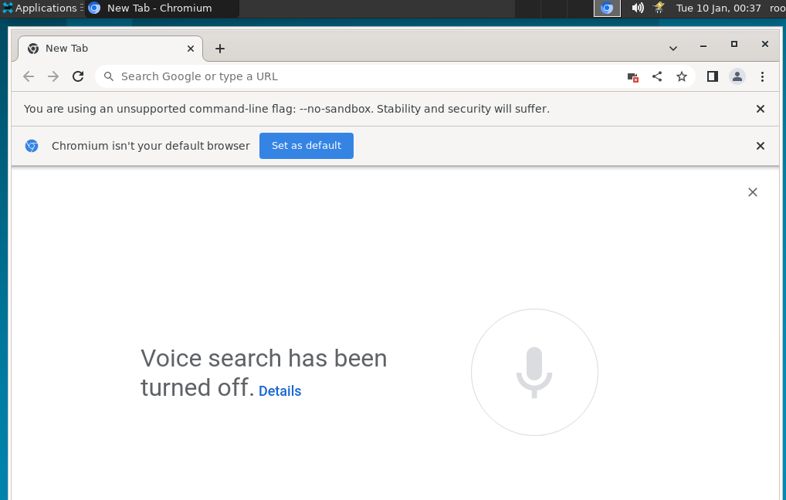
9 | Chromium-test-009 | chromium.jpeg | 首页功能验证 | 中 | 分享功能有效性验证 | 1、环境已部署成功 2、Chromium未安装 3、终端已打开 4.打开Chromium | 1、硬件型号：RISC-V 64 2、硬件配置信息:(QEMU虚拟机) CPU核数：8 内存：8G 硬盘容量：15G 3、版本镜像：openEuler 22.03-V1 RISC-V 4、版本名称：Chromium-riscv64-103.0.5060.114-1.oe2203.riscv64 | 1.点击分享按钮 2.选择任意分享方式 |  | 1.弹出分享菜单 2.弹出分享的页面 | 预期结果与实际结果相符，则测试通过；否则测试不通过；未能正确验证的标注为未测试。 | —— | 1.弹出分享菜单 2.弹出分享的页面 | 通过
10 | Chromium-test-010 | chromium.jpeg | 首页功能验证 | 中 | 关闭按钮有效性验证（单个页面） | 1、环境已部署成功 2、Chromium未安装 3、终端已打开 4.打开Chromium | 1、硬件型号：RISC-V 64 2、硬件配置信息:(QEMU虚拟机) CPU核数：8 内存：8G 硬盘容量：15G 3、版本镜像：openEuler 22.03-V1 RISC-V 4、版本名称：Chromium-riscv64-103.0.5060.114-1.oe2203.riscv64 | 点击“X”按钮 |  | 浏览器关闭 | 预期结果与实际结果相符，则测试通过；否则测试不通过；未能正确验证的标注为未测试。 | —— | 浏览器关闭 | 通过
11 | Chromium-test-011 | chromium.jpeg | 首页功能验证 | 低 | 关闭按钮有效性验证（多个页面） | 1、环境已部署成功 2、Chromium未安装 3、终端已打开 4.打开Chromium | 1、硬件型号：RISC-V 64 2、硬件配置信息:(QEMU虚拟机) CPU核数：8 内存：8G 硬盘容量：15G 3、版本镜像：openEuler 22.03-V1 RISC-V 4、版本名称：Chromium-riscv64-103.0.5060.114-1.oe2203.riscv64 | 点击“X”按钮 |  | 系统弹出提示：“请问是否关闭全部页面” | 预期结果与实际结果相符，则测试通过；否则测试不通过；未能正确验证的标注为未测试。 | —— | 系统未弹出提示，直接关闭所有窗口 | 不通过 | 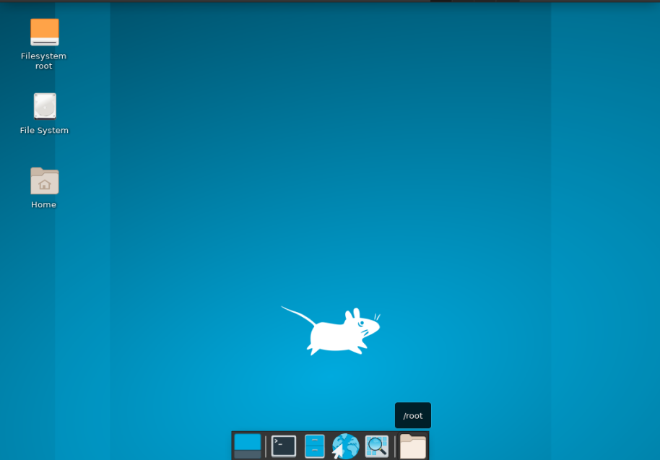
12 | Chromium-test-012 | 以访客身份访问浏览器.md | 访客功能验证 | 高 | 使用访客的方式浏览有效性验证 | 1、环境已部署成功 2、Chromium未安装 3、终端已打开 4.打开Chromium | 1、硬件型号：RISC-V 64 2、硬件配置信息:(QEMU虚拟机) CPU核数：8 内存：8G 硬盘容量：15G 3、版本镜像：openEuler 22.03-V1 RISC-V 4、版本名称：Chromium-riscv64-103.0.5060.114-1.oe2203.riscv64 | 1.点击右上角的“个人资料”图标 2.点击访客 3.检查访客方式是否有效 |  | 1.弹出个人资料窗口 2.弹出新的页面，页面中央有访客提示 3.查看过的网页将不会显示在浏览器历史记录中，也不会在计算机上留下其他痕迹；可以保留下载的文件 | 预期结果与实际结果相符，则测试通过；否则测试不通过；未能正确验证的标注为未测试。 | —— | 1.弹出个人资料窗口 2.弹出新的页面，页面中央有访客提示 3.查看过的网页将不会显示在浏览器历史记录中，也不会在计算机上留下其他痕迹；可以保留下载的文件 | 通过
13 | Chromium-test-013 | 下载文件.md | 下载功能验证 | 中 | 大多数文件的下载功能有效性验证 | 1、环境已部署成功 2、Chromium未安装 3、终端已打开 4.打开Chromium 5.进入QQ邮箱网址 | 1、硬件型号：RISC-V 64 2、硬件配置信息:(QEMU虚拟机) CPU核数：8 内存：8G 硬盘容量：15G 3、版本镜像：openEuler 22.03-V1 RISC-V 4、版本名称：Chromium-riscv64-103.0.5060.114-1.oe2203.riscv64 | 1.点击下载链接或右键选择另存为 2.查看是否下载成功 | 1.的 | 1.直接下载/弹出右键菜单 2.下载成功 | 预期结果与实际结果相符，则测试通过；否则测试不通过；未能正确验证的标注为未测试。 | —— | 1.直接下载/弹出右键菜单 2.下载成功 | 通过
14 | Chromium-test-014 | 下载文件.md | 下载功能验证 | 中 | 图片的下载功能有效性验证 | 1、环境已部署成功 2、Chromium未安装 3、终端已打开 4.打开Chromium 5.进入QQ邮箱网址 | 1、硬件型号：RISC-V 64 2、硬件配置信息:(QEMU虚拟机) CPU核数：8 内存：8G 硬盘容量：15G 3、版本镜像：openEuler 22.03-V1 RISC-V 4、版本名称：Chromium-riscv64-103.0.5060.114-1.oe2203.riscv64 | 1.右键图片选择另存为 2.查看是否下载成功 | 1.的 | 1.弹出右键菜单 2.下载成功 | 预期结果与实际结果相符，则测试通过；否则测试不通过；未能正确验证的标注为未测试。 | —— | 1.弹出右键菜单 2.下载成功 | 通过
15 | Chromium-test-015 | 下载文件.md | 下载功能验证 | 中 | 视频的下载功能有效性验证 | 1、环境已部署成功 2、Chromium未安装 3、终端已打开 4.打开Chromium 5.进入QQ邮箱网址 | 1、硬件型号：RISC-V 64 2、硬件配置信息:(QEMU虚拟机) CPU核数：8 内存：8G 硬盘容量：15G 3、版本镜像：openEuler 22.03-V1 RISC-V 4、版本名称：Chromium-riscv64-103.0.5060.114-1.oe2203.riscv64 | 1.光标指向相应的视频点击“下载”图标 2.查看是否下载成功 | 1.的 | 1.下载栏中显示正在下载 2.下载成功 | 预期结果与实际结果相符，则测试通过；否则测试不通过；未能正确验证的标注为未测试。 | —— | 1.下载栏中显示正在下载 2.下载成功 | 通过
16 | Chromium-test-016 | 下载文件.md | 下载功能验证 | 中 | PDF文件的下载功能有效性验证 | 1、环境已部署成功 2、Chromium未安装 3、终端已打开 4.打开Chromium 5.进入QQ邮箱网址 | 1、硬件型号：RISC-V 64 2、硬件配置信息:(QEMU虚拟机) CPU核数：8 内存：8G 硬盘容量：15G 3、版本镜像：openEuler 22.03-V1 RISC-V 4、版本名称：Chromium-riscv64-103.0.5060.114-1.oe2203.riscv64 | 1.右键点击相应文件，然后选择链接另存为 2.查看是否下载成功 | 1.的 | 1.弹出右键菜单 2.下载成功 | 预期结果与实际结果相符，则测试通过；否则测试不通过；未能正确验证的标注为未测试。 | —— | 1.弹出右键菜单 2.下载成功 | 通过
17 | Chromium-test-017 | 下载文件.md | 下载功能验证 | 中 | 网页的下载功能有效性验证 | 1、环境已部署成功 2、Chromium未安装 3、终端已打开 4.打开Chromium 5.进入QQ邮箱网址 | 1、硬件型号：RISC-V 64 2、硬件配置信息:(QEMU虚拟机) CPU核数：8 内存：8G 硬盘容量：15G 3、版本镜像：openEuler 22.03-V1 RISC-V 4、版本名称：Chromium-riscv64-103.0.5060.114-1.oe2203.riscv64 | 1.点击右上角的“更多”图标 展开，然后点击更多工具，点击网页另存为 2.查看是否下载成功 | 1.的 | 1.全部操作可执行 2.下载成功 | 预期结果与实际结果相符，则测试通过；否则测试不通过；未能正确验证的标注为未测试。 | —— | 1.全部操作可执行 2.下载成功 | 通过
18 | Chromium-test-018 | 下载文件.md | 下载功能验证 | 中 | 可执行文件（.exe、.dll、.bat）的下载功能有效性验证 | 1、环境已部署成功 2、Chromium未安装 3、终端已打开 4.打开Chromium | 1、硬件型号：RISC-V 64 2、硬件配置信息:(QEMU虚拟机) CPU核数：8 内存：8G 硬盘容量：15G 3、版本镜像：openEuler 22.03-V1 RISC-V 4、版本名称：Chromium-riscv64-103.0.5060.114-1.oe2203.riscv64 | 1.选中可执行文件点击下载 2.点击确认 3.查看是否下载成功 |  | 1.弹出提示框 2.文件开始下载 3.下载成功 | 预期结果与实际结果相符，则测试通过；否则测试不通过；未能正确验证的标注为未测试。 | —— | 1.没有弹出确认提示框 2.文件开始下载 3.下载成功 | 不通过 | 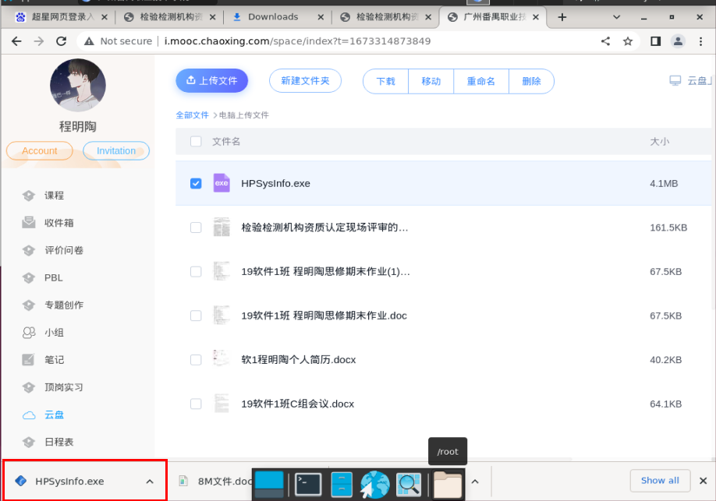
19 | Chromium-test-019 | 下载文件.md | 下载功能验证 | 中 | 可执行文件（.exe、.dll、.bat）的下载时选用舍弃功能有效性验证 | 1、环境已部署成功 2、Chromium未安装 3、终端已打开 4.打开Chromium | 1、硬件型号：RISC-V 64 2、硬件配置信息:(QEMU虚拟机) CPU核数：8 内存：8G 硬盘容量：15G 3、版本镜像：openEuler 22.03-V1 RISC-V 4、版本名称：Chromium-riscv64-103.0.5060.114-1.oe2203.riscv64 | 1.选中可执行文件点击下载 2.点击舍弃 |  | 1.弹出提示框 2.文件不下载 | 预期结果与实际结果相符，则测试通过；否则测试不通过；未能正确验证的标注为未测试。 | —— | 1.没有弹出提示框 2.文件直接下载成功 | 不通过
20 | Chromium-test-020 | 下载文件.md | 下载功能验证 | 中 | 暂停或取消下载功能有效性验证 | 1、环境已部署成功 2、Chromium未安装 3、终端已打开 4.打开Chromium | 1、硬件型号：RISC-V 64 2、硬件配置信息:(QEMU虚拟机) CPU核数：8 内存：8G 硬盘容量：15G 3、版本镜像：openEuler 22.03-V1 RISC-V 4、版本名称：Chromium-riscv64-103.0.5060.114-1.oe2203.riscv64 | 1.选择任意文件，点击下载 2.点击暂停按钮 3.点击取消按钮 |  | 1.文件的开始下载 2.下载进度暂停 3.下载行为取消 | 预期结果与实际结果相符，则测试通过；否则测试不通过；未能正确验证的标注为未测试。 | —— | 1.文件的开始下载 2.下载进度暂停 3.下载行为取消 | 通过
21 | Chromium-test-021 | 下载文件.md | 下载功能验证 | 中 | 下载列表显示正确性验证 | 1、环境已部署成功 2、Chromium未安装 3、终端已打开 4.打开Chromium | 1、硬件型号：RISC-V 64 2、硬件配置信息:(QEMU虚拟机) CPU核数：8 内存：8G 硬盘容量：15G 3、版本镜像：openEuler 22.03-V1 RISC-V 4、版本名称：Chromium-riscv64-103.0.5060.114-1.oe2203.riscv64 | 1.点击“更多”图标 展开 然后，点击下载内容 2.查看下载历史是否正确 |  | 1.操作正常执行 2.下载历史显示正确 | 预期结果与实际结果相符，则测试通过；否则测试不通过；未能正确验证的标注为未测试。 | —— | 1.操作正常执行 2.下载历史显示正确 | 通过
22 | Chromium-test-022 | 下载文件.md | 下载功能验证 | 中 | 在下载列表打开文件有效性验证 | 1、环境已部署成功 2、Chromium未安装 3、终端已打开 4.打开Chromium | 1、硬件型号：RISC-V 64 2、硬件配置信息:(QEMU虚拟机) CPU核数：8 内存：8G 硬盘容量：15G 3、版本镜像：openEuler 22.03-V1 RISC-V 4、版本名称：Chromium-riscv64-103.0.5060.114-1.oe2203.riscv64 | 1.点击“更多”图标 展开 然后，点击下载内容 2.选择任意文件进行打开 |  | 1.操作正常执行 2.成功打开该文件 | 预期结果与实际结果相符，则测试通过；否则测试不通过；未能正确验证的标注为未测试。 | —— | 1.操作正常执行 2.成功打开该文件 | 通过
23 | Chromium-test-023 | 下载文件.md | 下载功能验证 | 中 | 在下载列表移除历史记录有效性验证 | 1、环境已部署成功 2、Chromium未安装 3、终端已打开 4.打开Chromium | 1、硬件型号：RISC-V 64 2、硬件配置信息:(QEMU虚拟机) CPU核数：8 内存：8G 硬盘容量：15G 3、版本镜像：openEuler 22.03-V1 RISC-V 4、版本名称：Chromium-riscv64-103.0.5060.114-1.oe2203.riscv64 | 1.点击“更多”图标 展开 然后，点击下载内容 2.移除任意历史记录 |  | 1.操作正常执行 2.成功移除该历史记录 | 预期结果与实际结果相符，则测试通过；否则测试不通过；未能正确验证的标注为未测试。 | —— | 1.操作正常执行 2.成功移除该历史记录 | 通过
24 | Chromium-test-024 | 下载文件.md | 下载功能验证 | 高 | 更改默认下载权限（网站可以自动下载多个文件），下载功能有效性验证 | 1、环境已部署成功 2、Chromium未安装 3、终端已打开 4.打开Chromium | 1、硬件型号：RISC-V 64 2、硬件配置信息:(QEMU虚拟机) CPU核数：8 内存：8G 硬盘容量：15G 3、版本镜像：openEuler 22.03-V1 RISC-V 4、版本名称：Chromium-riscv64-103.0.5060.114-1.oe2203.riscv64 | 1.点击“更多”图标 展开 然后 设置。依次点击隐私设置和安全性 然后 网站设置。 点击其他权限 然后 自动下载 2.选择“网站可以请求自动下载多个文件” 3.检查该权限是否生效 |  | 1.操作都能正常执行 2.成功选择 3.网站可以自动下载多个文件 | 预期结果与实际结果相符，则测试通过；否则测试不通过；未能正确验证的标注为未测试。 | —— | 1.操作都能正常执行 2.成功选择 3.网站可以自动下载多个文件 | 通过
25 | Chromium-test-025 | 下载文件.md | 下载功能验证 | 中 | 更改默认下载权限（不允许网站可以自动下载多个文件），下载功能有效性验证 | 1、环境已部署成功 2、Chromium未安装 3、终端已打开 4.打开Chromium | 1、硬件型号：RISC-V 64 2、硬件配置信息:(QEMU虚拟机) CPU核数：8 内存：8G 硬盘容量：15G 3、版本镜像：openEuler 22.03-V1 RISC-V 4、版本名称：Chromium-riscv64-103.0.5060.114-1.oe2203.riscv64 | 1.点击“更多”图标 展开 然后 设置。依次点击隐私设置和安全性 然后 网站设置。 点击其他权限 然后 自动下载 2.选择“不允许网站可以请求自动下载多个文件” 3.检查该权限是否生效 |  | 1.操作都能正常执行 2.成功选择 3.不允许网站可以自动下载多个文件 | 预期结果与实际结果相符，则测试通过；否则测试不通过；未能正确验证的标注为未测试。 | —— | 1.操作都能正常执行 2.成功选择 3.不允许网站可以自动下载多个文件 | 通过
26 | Chromium-test-026 | 下载文件.md | 下载功能验证 | 中 | 更改默认下载权限（添加允许和不允许的网站），下载功能有效性验证 | 1、环境已部署成功 2、Chromium未安装 3、终端已打开 4.打开Chromium | 1、硬件型号：RISC-V 64 2、硬件配置信息:(QEMU虚拟机) CPU核数：8 内存：8G 硬盘容量：15G 3、版本镜像：openEuler 22.03-V1 RISC-V 4、版本名称：Chromium-riscv64-103.0.5060.114-1.oe2203.riscv64 | 1.点击“更多”图标 展开 然后 设置。依次点击隐私设置和安全性 然后 网站设置。 点击其他权限 然后 自动下载 2.不允许中添加qq邮箱网站 3.允许中添加网易邮箱网站 4.检查该权限是否生效 |  | 1.操作都能正常执行 2.成功添加网站 3.成功添加网站 4.网易邮箱允许自动下载多个文件，QQ邮箱不允许自动下载多个文件 | 预期结果与实际结果相符，则测试通过；否则测试不通过；未能正确验证的标注为未测试。 | —— | 1.操作都能正常执行 2.成功添加网站 3.成功添加网站 4.网易邮箱允许自动下载多个文件，QQ邮箱不允许自动下载多个文件 | 通过
27 | Chromium-test-027 | 下载文件.md | 下载功能验证 | 低 | 更改PDF下载权限（下载 PDF 文件），下载功能有效性验证 | 1、环境已部署成功 2、Chromium未安装 3、终端已打开 4.打开Chromium | 1、硬件型号：RISC-V 64 2、硬件配置信息:(QEMU虚拟机) CPU核数：8 内存：8G 硬盘容量：15G 3、版本镜像：openEuler 22.03-V1 RISC-V 4、版本名称：Chromium-riscv64-103.0.5060.114-1.oe2203.riscv64 | 1.点击“更多”图标 展开 然后 设置。依次点击隐私设置和安全性 然后 网站设置。依次点击更多内容设置 然后 PDF 文档。 2.选择“下载 PDF 文件” 3.检查该权限是否生效 |  | 1.操作都能正常执行 2.成功选择 3.可以支持下载PDF文件，但不能打开PDF文件 | 预期结果与实际结果相符，则测试通过；否则测试不通过；未能正确验证的标注为未测试。 | —— | 1.操作都能正常执行 2.成功选择 3.可以支持下载PDF文件，但不能打开PDF文件 | 通过
28 | Chromium-test-028 | 下载文件.md | 下载功能验证 | 中 | 更改PDF下载权限（在 Chrome 中打开 PDF 文件），下载功能有效性验证 | 1、环境已部署成功 2、Chromium未安装 3、终端已打开 4.打开Chromium | 1、硬件型号：RISC-V 64 2、硬件配置信息:(QEMU虚拟机) CPU核数：8 内存：8G 硬盘容量：15G 3、版本镜像：openEuler 22.03-V1 RISC-V 4、版本名称：Chromium-riscv64-103.0.5060.114-1.oe2203.riscv64 | 1.点击“更多”图标 展开 然后 设置。依次点击隐私设置和安全性 然后 网站设置。依次点击更多内容设置 然后 PDF 文档。 2.选择“在 Chrome 中打开 PDF 文件” 3.检查该权限是否生效 |  | 1.操作都能正常执行 2.成功选择 3.可以在Chrome中打开PDF文件，但不能下载 | 预期结果与实际结果相符，则测试通过；否则测试不通过；未能正确验证的标注为未测试。 | —— | 1.操作都能正常执行 2.成功选择 3.可以在Chrome中打开PDF文件，但不能下载 | 通过
29 | Chromium-test-029 | 下载文件.md | 下载功能验证 | 低 | 下载位置调整（默认下载位置），下载功能有效性验证 | 1、环境已部署成功 2、Chromium未安装 3、终端已打开 4.打开Chromium | 1、硬件型号：RISC-V 64 2、硬件配置信息:(QEMU虚拟机) CPU核数：8 内存：8G 硬盘容量：15G 3、版本镜像：openEuler 22.03-V1 RISC-V 4、版本名称：Chromium-riscv64-103.0.5060.114-1.oe2203.riscv64 | 1.点击“更多”图标 展开 然后 设置。在底部，依次点击高级 然后 下载内容。 2.选择默认下载位置 3.检查设置是否生效 |  | 1.操作都能正常执行 2.成功选择 3.下载的文件成功放到默认位置 | 预期结果与实际结果相符，则测试通过；否则测试不通过；未能正确验证的标注为未测试。 | —— | 1.操作都能正常执行 2.成功选择 3.下载的文件成功放到默认位置 | 通过
30 | Chromium-test-030 | 下载文件.md | 下载功能验证 | 中 | 下载位置调整（下载前询问每个文件的保存位置），下载功能有效性验证 | 1、环境已部署成功 2、Chromium未安装 3、终端已打开 4.打开Chromium | 1、硬件型号：RISC-V 64 2、硬件配置信息:(QEMU虚拟机) CPU核数：8 内存：8G 硬盘容量：15G 3、版本镜像：openEuler 22.03-V1 RISC-V 4、版本名称：Chromium-riscv64-103.0.5060.114-1.oe2203.riscv64 | 1.点击“更多”图标 展开 然后 设置。在底部，依次点击高级 然后 下载内容。 2.选择“下载前询问每个文件的保存位置” 3.检查设置是否生效 |  | 1.操作都能正常执行 2.成功选择 3.每次下载文件时都会进行询问并把文件放到自己选择的位置 | 预期结果与实际结果相符，则测试通过；否则测试不通过；未能正确验证的标注为未测试。 | —— | 1.操作都能正常执行 2.成功选择 3.每次下载文件时都会进行询问并把文件放到自己选择的位置 | 通过
31 | Chromium-test-031 | 创建、查看和修改书签.md | 书签功能验证 | 中 | 创建书签功能有效性验证 | 1、环境已部署成功 2、Chromium未安装 3、终端已打开 4.打开Chromium | 1、硬件型号：RISC-V 64 2、硬件配置信息:(QEMU虚拟机) CPU核数：8 内存：8G 硬盘容量：15G 3、版本镜像：openEuler 22.03-V1 RISC-V 4、版本名称：Chromium-riscv64-103.0.5060.114-1.oe2203.riscv64 | 1.打开qq邮箱网站，在地址栏右侧，点击星形图标 |  | 1.qq邮箱网站创建一个书签 | 预期结果与实际结果相符，则测试通过；否则测试不通过；未能正确验证的标注为未测试。 | —— | 1.qq邮箱网站创建一个书签 | 通过
32 | Chromium-test-032 | 创建、查看和修改书签.md | 书签功能验证 | 低 | 设置显示书签栏功能有效性验证 | 1、环境已部署成功 2、Chromium未安装 3、终端已打开 4.打开Chromium | 1、硬件型号：RISC-V 64 2、硬件配置信息:(QEMU虚拟机) CPU核数：8 内存：8G 硬盘容量：15G 3、版本镜像：openEuler 22.03-V1 RISC-V 4、版本名称：Chromium-riscv64-103.0.5060.114-1.oe2203.riscv64 | 1.点击“更多”图标 展开 然后 书签 然后点击显示书签栏。 |  | 1.浏览器中的书签栏正常显示 | 预期结果与实际结果相符，则测试通过；否则测试不通过；未能正确验证的标注为未测试。 | —— | 1.浏览器中的书签栏正常显示 | 通过
33 | Chromium-test-033 | 创建、查看和修改书签.md | 书签功能验证 | 低 | 查找书签栏功能（菜单中）有效性验证 | 1、环境已部署成功 2、Chromium未安装 3、终端已打开 4.打开Chromium | 1、硬件型号：RISC-V 64 2、硬件配置信息:(QEMU虚拟机) CPU核数：8 内存：8G 硬盘容量：15G 3、版本镜像：openEuler 22.03-V1 RISC-V 4、版本名称：Chromium-riscv64-103.0.5060.114-1.oe2203.riscv64 | 1.点击“更多”图标 展开 然后 书签。点击所需的书签。 |  | 1.能够找到已收藏的所有书签 | 预期结果与实际结果相符，则测试通过；否则测试不通过；未能正确验证的标注为未测试。 | —— | 1.能够找到已收藏的所有书签 | 通过
34 | Chromium-test-034 | 创建、查看和修改书签.md | 书签功能验证 | 低 | 查找书签栏功能（导航面板中）有效性验证 | 1、环境已部署成功 2、Chromium未安装 3、终端已打开 4.打开Chromium | 1、硬件型号：RISC-V 64 2、硬件配置信息:(QEMU虚拟机) CPU核数：8 内存：8G 硬盘容量：15G 3、版本镜像：openEuler 22.03-V1 RISC-V 4、版本名称：Chromium-riscv64-103.0.5060.114-1.oe2203.riscv64 | 1.在浏览器右上角，点击“侧边栏”图标；点击书签。 |  | 1.能够找到已收藏的所有书签 | 预期结果与实际结果相符，则测试通过；否则测试不通过；未能正确验证的标注为未测试。 | —— | 1.能够找到已收藏的所有书签 | 通过
35 | Chromium-test-035 | 在 Chromium 中使用标签页.md | 标签页功能验证 | 中 | 打开新标签页功能有效性验证 | 1、环境已部署成功 2、Chromium未安装 3、终端已打开 4.打开Chromium | 1、硬件型号：RISC-V 64 2、硬件配置信息:(QEMU虚拟机) CPU核数：8 内存：8G 硬盘容量：15G 3、版本镜像：openEuler 22.03-V1 RISC-V 4、版本名称：Chromium-riscv64-103.0.5060.114-1.oe2203.riscv64 | 1.在 Google Chromium 窗口顶部，点击右侧最后一个标签页旁的“打开新的标签页”图标 |  | 1.浏览器打开了新的标签页 | 预期结果与实际结果相符，则测试通过；否则测试不通过；未能正确验证的标注为未测试。 | —— | 1.浏览器打开了新的标签页 | 通过
36 | Chromium-test-036 | 在 Chromium 中使用标签页.md | 标签页功能验证 | 中 | 更改标签页的排列顺序有效性验证 | 1、环境已部署成功 2、Chromium未安装 3、终端已打开 4.打开Chromium | 1、硬件型号：RISC-V 64 2、硬件配置信息:(QEMU虚拟机) CPU核数：8 内存：8G 硬盘容量：15G 3、版本镜像：openEuler 22.03-V1 RISC-V 4、版本名称：Chromium-riscv64-103.0.5060.114-1.oe2203.riscv64 | 1.右键任意标签页，点击固定 2.取消固定 3.右键任意标签页，选择将标签页移至另一个窗口，然后选择打开新的窗口 | 1 | 1.该标签页固定在窗口顶端最左侧 2.该标签页在窗口顶端的最右侧 3.标签页新建一个窗口 | 预期结果与实际结果相符，则测试通过；否则测试不通过；未能正确验证的标注为未测试。 | —— | 1.该标签页固定在窗口顶端最左侧 2.该标签页在窗口顶端的最右侧 3.标签页新建一个窗口 | 通过
37 | Chromium-test-037 | 在 Chromium 中使用标签页.md | 标签页功能验证 | 低 | 标签页分组（新增群组）的有效性验证 | 1、环境已部署成功 2、Chromium未安装 3、终端已打开 4.打开Chromium | 1、硬件型号：RISC-V 64 2、硬件配置信息:(QEMU虚拟机) CPU核数：8 内存：8G 硬盘容量：15G 3、版本镜像：openEuler 22.03-V1 RISC-V 4、版本名称：Chromium-riscv64-103.0.5060.114-1.oe2203.riscv64 | 1.点击“打开新的标签页”图标 打开新的标签页。右键点击某个标签页，然后选择添加到新组 2.给群组命名，添加颜色 |  | 1.操作都能正常执行 2.成功创建分组 | 预期结果与实际结果相符，则测试通过；否则测试不通过；未能正确验证的标注为未测试。 | —— | 1.操作都能正常执行 2.成功创建分组 | 通过
38 | Chromium-test-038 | 在 Chromium 中使用标签页.md | 标签页功能验证 | 低 | 标签页分组（修改群组）的有效性验证 | 1、环境已部署成功 2、Chromium未安装 3、终端已打开 4.打开Chromium | 1、硬件型号：RISC-V 64 2、硬件配置信息:(QEMU虚拟机) CPU核数：8 内存：8G 硬盘容量：15G 3、版本镜像：openEuler 22.03-V1 RISC-V 4、版本名称：Chromium-riscv64-103.0.5060.114-1.oe2203.riscv64 | 1.选择一个分组右键 2.将其他标签页移动到分组中，修改颜色，修改名称，收起和展开分组 |  | 1.操作都能正常执行 2.修改操作正常 | 预期结果与实际结果相符，则测试通过；否则测试不通过；未能正确验证的标注为未测试。 | —— | 1.操作都能正常执行 2.修改操作正常 | 通过
39 | Chromium-test-039 | 在 Chromium 中使用标签页.md | 标签页功能验证 | 中 | 搜索标签页功能有效性验证 | 1、环境已部署成功 2、Chromium未安装 3、终端已打开 4.打开Chromium | 1、硬件型号：RISC-V 64 2、硬件配置信息:(QEMU虚拟机) CPU核数：8 内存：8G 硬盘容量：15G 3、版本镜像：openEuler 22.03-V1 RISC-V 4、版本名称：Chromium-riscv64-103.0.5060.114-1.oe2203.riscv64 | 1.点击“标签页搜索”图标 向下箭头。 2.输入您要查找的网站的关键字 |  | 1.打开标签页列表 2.搜索出想要查找的网站 | 预期结果与实际结果相符，则测试通过；否则测试不通过；未能正确验证的标注为未测试。 | —— | 1.打开标签页列表 2.搜索出想要查找的网站 | 通过
40 | Chromium-test-040 | 在 Chromium 中使用标签页.md | 标签页功能验证 | 中 | 关闭标签页功能有效性验证 | 1、环境已部署成功 2、Chromium未安装 3、终端已打开 4.打开Chromium | 1、硬件型号：RISC-V 64 2、硬件配置信息:(QEMU虚拟机) CPU核数：8 内存：8G 硬盘容量：15G 3、版本镜像：openEuler 22.03-V1 RISC-V 4、版本名称：Chromium-riscv64-103.0.5060.114-1.oe2203.riscv64 | 1.打开一个新的标签页 2.点击关闭标签页 |  | 1.窗口新增一个标签页 2.该标签页关闭 | 预期结果与实际结果相符，则测试通过；否则测试不通过；未能正确验证的标注为未测试。 | —— | 1.窗口新增一个标签页 2.该标签页关闭 | 通过
41 | Chromium-test-041 | 在 Chromium 上搜索网络信息.md | 搜索网络信息功能验证 | 中 | 搜索网络信息功能有效性验证 | 1、环境已部署成功 2、Chromium未安装 3、终端已打开 4.打开Chromium | 1、硬件型号：RISC-V 64 2、硬件配置信息:(QEMU虚拟机) CPU核数：8 内存：8G 硬盘容量：15G 3、版本镜像：openEuler 22.03-V1 RISC-V 4、版本名称：Chromium-riscv64-103.0.5060.114-1.oe2203.riscv64 | 1.顶部的地址栏中，输入“qq邮箱”，按enter |  | 1.输入内容时系统提供建议；搜索完后页面显示匹配的搜索结果 | 预期结果与实际结果相符，则测试通过；否则测试不通过；未能正确验证的标注为未测试。 | —— | 1.输入内容时系统提供建议；搜索完后页面显示匹配的搜索结果 | 通过
42 | Chromium-test-042 | 在 Chromium 上搜索网络信息.md | 搜索网络信息功能验证 | 中 | 搜索设置信息功能有效性验证 | 1、环境已部署成功 2、Chromium未安装 3、终端已打开 4.打开Chromium | 1、硬件型号：RISC-V 64 2、硬件配置信息:(QEMU虚拟机) CPU核数：8 内存：8G 硬盘容量：15G 3、版本镜像：openEuler 22.03-V1 RISC-V 4、版本名称：Chromium-riscv64-103.0.5060.114-1.oe2203.riscv64 | 1.选择“更多”图标 展开 然后 设置。在右上角，输入“同步”，按enter |  | 1.系统会以黄色突出显示“匹配”关键字 | 预期结果与实际结果相符，则测试通过；否则测试不通过；未能正确验证的标注为未测试。 | —— | 1.系统会以黄色突出显示“匹配”关键字 | 通过
43 | Chromium-test-043 | 在 Chromium 中登录和同步.md | 登录和同步功能验证 | 中 | 登录功能有效性验证 | 1、环境已部署成功 2、Chromium未安装 3、终端已打开 4.打开Chromium | 1、硬件型号：RISC-V 64 2、硬件配置信息:(QEMU虚拟机) CPU核数：8 内存：8G 硬盘容量：15G 3、版本镜像：openEuler 22.03-V1 RISC-V 4、版本名称：Chromium-riscv64-103.0.5060.114-1.oe2203.riscv64 | 1.点击右上角“个人资料”图表，然后 点击添加按钮 2.进行登录操作 |  | 1.弹出用户登录窗口 2.登录成功，页面显示已登录用户的个性化显示 | 预期结果与实际结果相符，则测试通过；否则测试不通过；未能正确验证的标注为未测试。 | —— | 1.弹出用户登录窗口 2.登录成功，页面显示已登录用户的个性化显示 | 未测试 | 未能翻墙，无法登录
44 | Chromium-test-044 | 在 Chromium 中登录和同步.md、在所有设备上同步您的书签、密码等信息.md | 登录和同步功能验证 | 中 | 同步功能有效性验证 | 1、环境已部署成功 2、Chromium未安装 3、终端已打开 4.打开Chromium 5.登录 Google 帐号 | 1、硬件型号：RISC-V 64 2、硬件配置信息:(QEMU虚拟机) CPU核数：8 内存：8G 硬盘容量：15G 3、版本镜像：openEuler 22.03-V1 RISC-V 4、版本名称：Chromium-riscv64-103.0.5060.114-1.oe2203.riscv64 | 1.选择“更多”图标 展开 然后 设置 在您与Google中点击同步功能 2.查看同步功能是否生效 |  | 1.同步已登录用户的信息，例如书签 历史记录和打开的标签页；密码；付款信息；地址、手机号码，等等；设置和偏好 | 预期结果与实际结果相符，则测试通过；否则测试不通过；未能正确验证的标注为未测试。 | —— | 1.同步已登录用户的信息，例如书签 历史记录和打开的标签页；密码；付款信息；地址、手机号码，等等；设置和偏好 | 未测试 | 未能翻墙，无法登录
45 | Chromium-test-045 | 在所有设备上同步您的书签、密码等信息.md | 同步功能验证 | 高 | 同步部分功能有效性验证 | 1、环境已部署成功 2、Chromium未安装 3、终端已打开 4.打开Chromium 5.登录 Google 帐号 | 1、硬件型号：RISC-V 64 2、硬件配置信息:(QEMU虚拟机) CPU核数：8 内存：8G 硬盘容量：15G 3、版本镜像：openEuler 22.03-V1 RISC-V 4、版本名称：Chromium-riscv64-103.0.5060.114-1.oe2203.riscv64 | 1.点击“更多”图标 整理 然后 设置。依次点击您与 Google 然后 同步功能和 Google 服务 2.选择自定义同步，选择同步地址、手机号的数据 3.查看同步功能是否生效 |  | 1.操作都能正常执行 2.已成功设置同步地址和手机号 3.已同步的信息更新，未同步的信息不更新 | 预期结果与实际结果相符，则测试通过；否则测试不通过；未能正确验证的标注为未测试。 | —— | 1.操作都能正常执行 2.已成功设置同步地址和手机号 3.已同步的信息更新，未同步的信息不更新 | 未测试 | 未能翻墙，无法登录
46 | Chromium-test-046 | 对 Chromium 中的“新标签页”页面进行个性化设置.md | 个性化设置功能验证 | 中 | 快捷方式设置功能有效性验证 | 1、环境已部署成功 2、Chromium未安装 3、终端已打开 4.打开Chromium | 1、硬件型号：RISC-V 64 2、硬件配置信息:(QEMU虚拟机) CPU核数：8 内存：8G 硬盘容量：15G 3、版本镜像：openEuler 22.03-V1 RISC-V 4、版本名称：Chromium-riscv64-103.0.5060.114-1.oe2203.riscv64 | 1.点击“新标签页”页面的右下角，依次点击“自定义 Chromium”图标 然后 快捷方式 2.选择我的快捷方式 3.选择最常访问的网站 |  | 1.操作都能正常执行 2.新标签页的图标显示用户设定的网站 3.新标签页的图标显示最常访问的网站 | 预期结果与实际结果相符，则测试通过；否则测试不通过；未能正确验证的标注为未测试。 | —— | 1.操作都能正常执行 2.新标签页的图标显示用户设定的网站 3.新标签页的图标显示最常访问的网站 | 通过
47 | Chromium-test-047 | 对 Chromium 中的“新标签页”页面进行个性化设置.md | 个性化设置功能验证 | 中 | 移除或修改快捷方式图标功能有效性验证 | 1、环境已部署成功 2、Chromium未安装 3、终端已打开 4.打开Chromium | 1、硬件型号：RISC-V 64 2、硬件配置信息:(QEMU虚拟机) CPU核数：8 内存：8G 硬盘容量：15G 3、版本镜像：openEuler 22.03-V1 RISC-V 4、版本名称：Chromium-riscv64-103.0.5060.114-1.oe2203.riscv64 | 1.鼠标指向相应图标。点击该图标右上角的“更多”图标 展开 2.选择修改快捷方式 3.选择移除快捷方式 |  | 1.操作都能正常执行 2.进入修改快捷方式窗口，并能成功修改 3.快捷方式被移除 | 预期结果与实际结果相符，则测试通过；否则测试不通过；未能正确验证的标注为未测试。 | —— | 1.操作都能正常执行 2.进入修改快捷方式窗口，并能成功修改 3.快捷方式被移除 | 通过
48 | Chromium-test-048 | 对 Chromium 中的“新标签页”页面进行个性化设置.md | 个性化设置功能验证 | 低 | 添加自定义背景图片功能有效性验证 | 1、环境已部署成功 2、Chromium未安装 3、终端已打开 4.打开Chromium | 1、硬件型号：RISC-V 64 2、硬件配置信息:(QEMU虚拟机) CPU核数：8 内存：8G 硬盘容量：15G 3、版本镜像：openEuler 22.03-V1 RISC-V 4、版本名称：Chromium-riscv64-103.0.5060.114-1.oe2203.riscv64 | 1.“新标签页”页面的右下角，依次点击“自定义 Chromium”图标 然后 背景 2.选择已有的图片进行更换 3.选择本地的图片进行更换 |  | 1.操作都能正常执行 2.成功更换背景图片 3.成功更换背景图片 | 预期结果与实际结果相符，则测试通过；否则测试不通过；未能正确验证的标注为未测试。 | —— | 1.操作都能正常执行 2.更换背景图片失败 3.更换背景图片失败 | 不通过 | 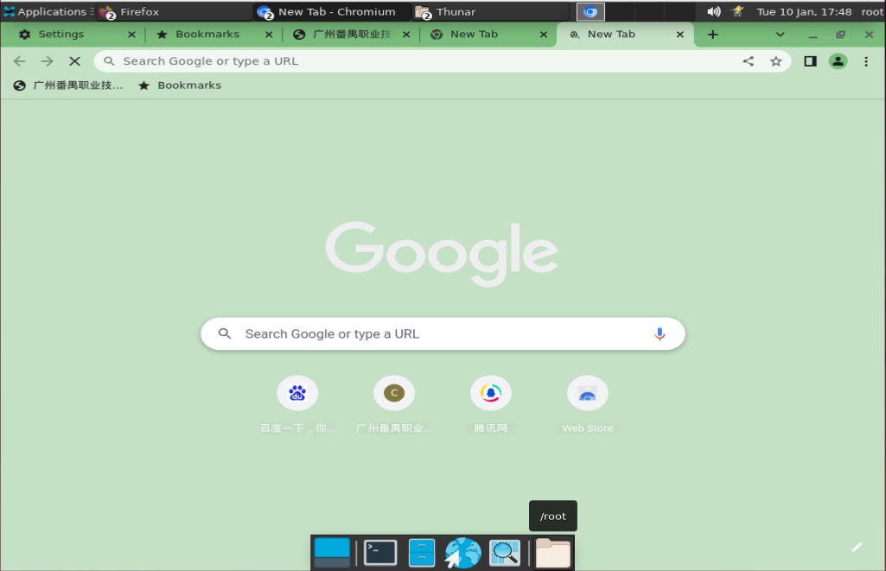
49 | Chromium-test-049 | 对 Chromium 中的“新标签页”页面进行个性化设置.md | 个性化设置功能验证 | 低 | 更换颜色和主题功能有效性验证 | 1、环境已部署成功 2、Chromium未安装 3、终端已打开 4.打开Chromium | 1、硬件型号：RISC-V 64 2、硬件配置信息:(QEMU虚拟机) CPU核数：8 内存：8G 硬盘容量：15G 3、版本镜像：openEuler 22.03-V1 RISC-V 4、版本名称：Chromium-riscv64-103.0.5060.114-1.oe2203.riscv64 | 1.点击“新标签页”页面的右下角，依次点击“自定义 Chromium”图标 然后 颜色和主题 2.选择颜色 |  | 1.操作都能正常执行 2.成功更换浏览器主题颜色 | 预期结果与实际结果相符，则测试通过；否则测试不通过；未能正确验证的标注为未测试。 | —— | 1.操作都能正常执行 2.成功更换浏览器主题颜色 | 通过
50 | Chromium-test-050 | 打开您的书签.md | 打开书签功能验证 | 中 | 打开书签功能有效性验证 | 1、环境已部署成功 2、Chromium未安装 3、终端已打开 4.打开Chromium | 1、硬件型号：RISC-V 64 2、硬件配置信息:(QEMU虚拟机) CPU核数：8 内存：8G 硬盘容量：15G 3、版本镜像：openEuler 22.03-V1 RISC-V 4、版本名称：Chromium-riscv64-103.0.5060.114-1.oe2203.riscv64 | 1.点击“更多”图标 展开 接着点按 书签 |  | 1.操作都能正常执行 | 预期结果与实际结果相符，则测试通过；否则测试不通过；未能正确验证的标注为未测试。 | —— | 1.操作都能正常执行 | 通过
51 | Chromium-test-051 | 导入书签和设置.md、导入的书签将显示在何处.md | 导入书签和设置功能验证 | 中 | 导入书签和设置功能有效性验证 | 1、环境已部署成功 2、Chromium未安装 3、终端已打开 4.打开Chromium | 1、硬件型号：RISC-V 64 2、硬件配置信息:(QEMU虚拟机) CPU核数：8 内存：8G 硬盘容量：15G 3、版本镜像：openEuler 22.03-V1 RISC-V 4、版本名称：Chromium-riscv64-103.0.5060.114-1.oe2203.riscv64 | 1.点击“更多”图标 展开。 依次选择书签 接着点按 导入书签和设置，选择包含待导入书签的程序，点击导入 2.查看是否导入成功 |  | 1.操作都能正常执行 2.成功导入书签和设置信息 | 预期结果与实际结果相符，则测试通过；否则测试不通过；未能正确验证的标注为未测试。 | —— | 1.导入时一直显示“请关闭所有的火狐浏览器窗口” 2.未能成功导入 | 不通过 | 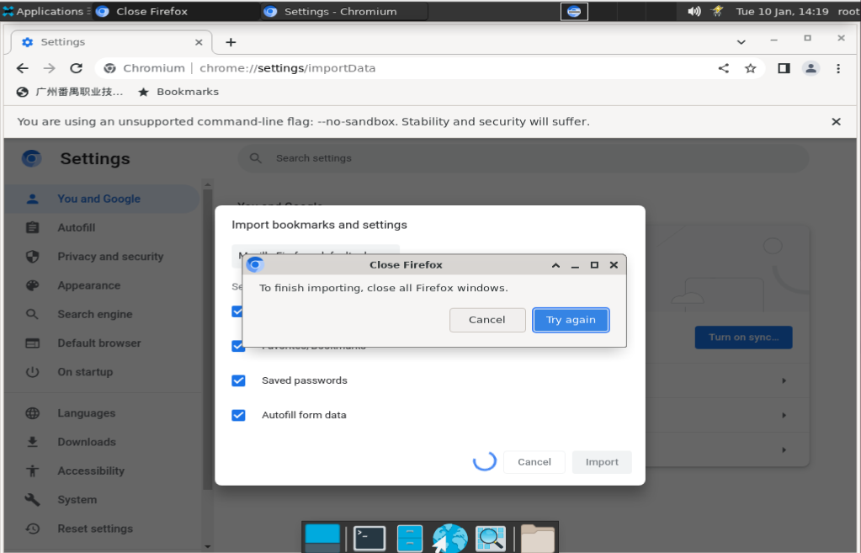
52 | Chromium-test-052 | 导入书签和设置.md、导入的书签将显示在何处.md | 导入书签和设置功能验证 | 中 | 导入书签的位置正确性验证 | 1、环境已部署成功 2、Chromium未安装 3、终端已打开 4.打开Chromium | 1、硬件型号：RISC-V 64 2、硬件配置信息:(QEMU虚拟机) CPU核数：8 内存：8G 硬盘容量：15G 3、版本镜像：openEuler 22.03-V1 RISC-V 4、版本名称：Chromium-riscv64-103.0.5060.114-1.oe2203.riscv64 | 1.进行导入书签和设置（未创建书签） 2.进行导入书签和设置（已创建书签） |  | 1.导入的书签将显示在书签栏中 2.添加到书签栏末尾的“其他书签”文件夹 | 预期结果与实际结果相符，则测试通过；否则测试不通过；未能正确验证的标注为未测试。 | —— | 1.导入的书签将显示在书签栏中 2.添加到书签栏末尾的“其他书签”文件夹 | 通过
53 | Chromium-test-053 | 将书签移动到另一个浏览器.md | 导出书签功能验证 | 中 | 导出书签功能有效性验证 | 1、环境已部署成功 2、Chromium未安装 3、终端已打开 4.打开Chromium | 1、硬件型号：RISC-V 64 2、硬件配置信息:(QEMU虚拟机) CPU核数：8 内存：8G 硬盘容量：15G 3、版本镜像：openEuler 22.03-V1 RISC-V 4、版本名称：Chromium-riscv64-103.0.5060.114-1.oe2203.riscv64 | 1.点击“更多”图标 展开。 依次选择书签 接着点按 书签管理器；在顶部，依次点击“更多”图标 展开 接着点按 导出书签。 2.使用火狐浏览器导入书签 |  | 1.操作都能正常进行，导出一个HTML文件 2.可以成功导入火狐浏览器 | 预期结果与实际结果相符，则测试通过；否则测试不通过；未能正确验证的标注为未测试。 | —— | 1.操作都能正常进行，导出一个HTML文件 2.可以成功导入火狐浏览器 | 通过
54 | Chromium-test-054 | 将 Chromium 设置为默认浏览器.md | 设置默认浏览器功能验证 | 中 | 设置默认浏览器功能有效性验证 | 1、环境已部署成功 2、Chromium未安装 3、终端已打开 4.打开Chromium | 1、硬件型号：RISC-V 64 2、硬件配置信息:(QEMU虚拟机) CPU核数：8 内存：8G 硬盘容量：15G 3、版本镜像：openEuler 22.03-V1 RISC-V 4、版本名称：Chromium-riscv64-103.0.5060.114-1.oe2203.riscv64 | 1.右上角三个点的图标，选择Settings，选择Default Browser，点击Make Default |  | 1.Chrome成功设置为默认浏览器 | 预期结果与实际结果相符，则测试通过；否则测试不通过；未能正确验证的标注为未测试。 | —— | 1.Chrome成功设置为默认浏览器 | 通过
55 | Chromium-test-055 | 开始或停止自动报告错误和崩溃情况.md | 自动报告错误和崩溃情况功能验证 | 中 | 开启自动自动报告错误和崩溃情况功能有效性验证 | 1、环境已部署成功 2、Chromium未安装 3、终端已打开 4.打开Chromium | 1、硬件型号：RISC-V 64 2、硬件配置信息:(QEMU虚拟机) CPU核数：8 内存：8G 硬盘容量：15G 3、版本镜像：openEuler 22.03-V1 RISC-V 4、版本名称：Chromium-riscv64-103.0.5060.114-1.oe2203.riscv64 | 1.点击“更多”图标 展开 然后 设置。依次点击您与 Google 然后 同步功能和 Google 服务。开启帮助我们改进 Chrome 的功能和性能。 2.查看该功能是否生效 |  | 1.操作都能正常进行 2.Chrome崩溃时自动报告错误和崩溃情况 | 预期结果与实际结果相符，则测试通过；否则测试不通过；未能正确验证的标注为未测试。 | —— | 1.操作都能正常进行 2.Chrome崩溃时自动报告错误和崩溃情况 | 未测试 | 未能引发Chrome崩溃情况
56 | Chromium-test-056 | 开始或停止自动报告错误和崩溃情况.md | 自动报告错误和崩溃情况功能验证 | 中 | 关闭自动自动报告错误和崩溃情况功能有效性验证 | 1、环境已部署成功 2、Chromium未安装 3、终端已打开 4.打开Chromium | 1、硬件型号：RISC-V 64 2、硬件配置信息:(QEMU虚拟机) CPU核数：8 内存：8G 硬盘容量：15G 3、版本镜像：openEuler 22.03-V1 RISC-V 4、版本名称：Chromium-riscv64-103.0.5060.114-1.oe2203.riscv64 | 1.点击“更多”图标 展开 然后 设置。依次点击您与 Google 然后 同步功能和 Google 服务。关闭帮助我们改进 Chrome 的功能和性能。 2.查看该功能是否生效 |  | 1.操作都能正常进行 2.Chrome崩溃时不会自动报告错误和崩溃情况 | 预期结果与实际结果相符，则测试通过；否则测试不通过；未能正确验证的标注为未测试。 | —— | 1.操作都能正常进行 2.Chrome崩溃时不会自动报告错误和崩溃情况 | 未测试 | 未能引发Chrome崩溃情况
57 | Chromium-test-057 | 打印 Chromium 中的内容.md | 打印功能验证 | 中 | 打印（另存为PDF）功能有效性验证 | 1、环境已部署成功 2、Chromium未安装 3、终端已打开 4.打开Chromium | 1、硬件型号：RISC-V 64 2、硬件配置信息:(QEMU虚拟机) CPU核数：8 内存：8G 硬盘容量：15G 3、版本镜像：openEuler 22.03-V1 RISC-V 4、版本名称：Chromium-riscv64-103.0.5060.114-1.oe2203.riscv64 | 1.任意选择一个文件，然后打印 2.选择打印方式为另存为PDF，点击保存，选择存放位置，点击确认 |  | 1.打开打印窗口 2.文件已保存到选定位置 | 预期结果与实际结果相符，则测试通过；否则测试不通过；未能正确验证的标注为未测试。 | —— | 1.打开打印窗口 2.文件已保存到选定位置 | 通过
58 | Chromium-test-058 | 无痕浏览.md | 无痕浏览功能验证 | 中 | 无痕浏览功能有效性验证 | 1、环境已部署成功 2、Chromium未安装 3、终端已打开 4.打开Chromium | 1、硬件型号：RISC-V 64 2、硬件配置信息:(QEMU虚拟机) CPU核数：8 内存：8G 硬盘容量：15G 3、版本镜像：openEuler 22.03-V1 RISC-V 4、版本名称：Chromium-riscv64-103.0.5060.114-1.oe2203.riscv64 | 1.点击“更多”图标 展开 然后 打开新的无痕窗口。 2.查看无痕浏览是否生效 |  | 1.系统即会打开一个新窗口。检查顶部一角是否显示了“无痕模式”图标 无痕模式。 2.Chrome 不会保存您的浏览记录、Cookie 和网站数据，或在表单中填写的信息。 | 预期结果与实际结果相符，则测试通过；否则测试不通过；未能正确验证的标注为未测试。 | —— | 1.系统即会打开一个新窗口。检查顶部一角是否显示了“无痕模式”图标 无痕模式。 2.Chrome 不会保存您的浏览记录、Cookie 和网站数据，或在表单中填写的信息。 | 通过
59 | Chromium-test-059 | 无痕浏览.md | 无痕浏览功能验证 | 低 | 多个无痕浏览功能有效性验证 | 1、环境已部署成功 2、Chromium未安装 3、终端已打开 4.打开Chromium | 1、硬件型号：RISC-V 64 2、硬件配置信息:(QEMU虚拟机) CPU核数：8 内存：8G 硬盘容量：15G 3、版本镜像：openEuler 22.03-V1 RISC-V 4、版本名称：Chromium-riscv64-103.0.5060.114-1.oe2203.riscv64 | 1.点击“更多”图标 展开 然后 打开新的无痕窗口。 2.再打开一个无痕窗口 |  | 1.打开一个新的无痕窗口 2.再打开一个新的无痕窗口 | 预期结果与实际结果相符，则测试通过；否则测试不通过；未能正确验证的标注为未测试。 | —— | 1.打开一个新的无痕窗口 2.再打开一个新的无痕窗口 | 通过
60 | Chromium-test-060 | 更改 Chromium 采用的语言和翻译网页.md | 翻译功能验证 | 中 | 翻译功能有效性验证 | 1、环境已部署成功 2、Chromium未安装 3、终端已打开 4.打开Chromium | 1、硬件型号：RISC-V 64 2、硬件配置信息:(QEMU虚拟机) CPU核数：8 内存：8G 硬盘容量：15G 3、版本镜像：openEuler 22.03-V1 RISC-V 4、版本名称：Chromium-riscv64-103.0.5060.114-1.oe2203.riscv64 | 1.转到一个中文的网页。在地址栏右侧点击“翻译”图标 ，翻译成中文。 2.查看页面是否被翻译成中文 |  | 1.弹出翻译弹框 2.页面被翻译成中文 | 预期结果与实际结果相符，则测试通过；否则测试不通过；未能正确验证的标注为未测试。 | —— | 1.弹出翻译弹框 2.页面无法翻译成中文 | 不通过 | 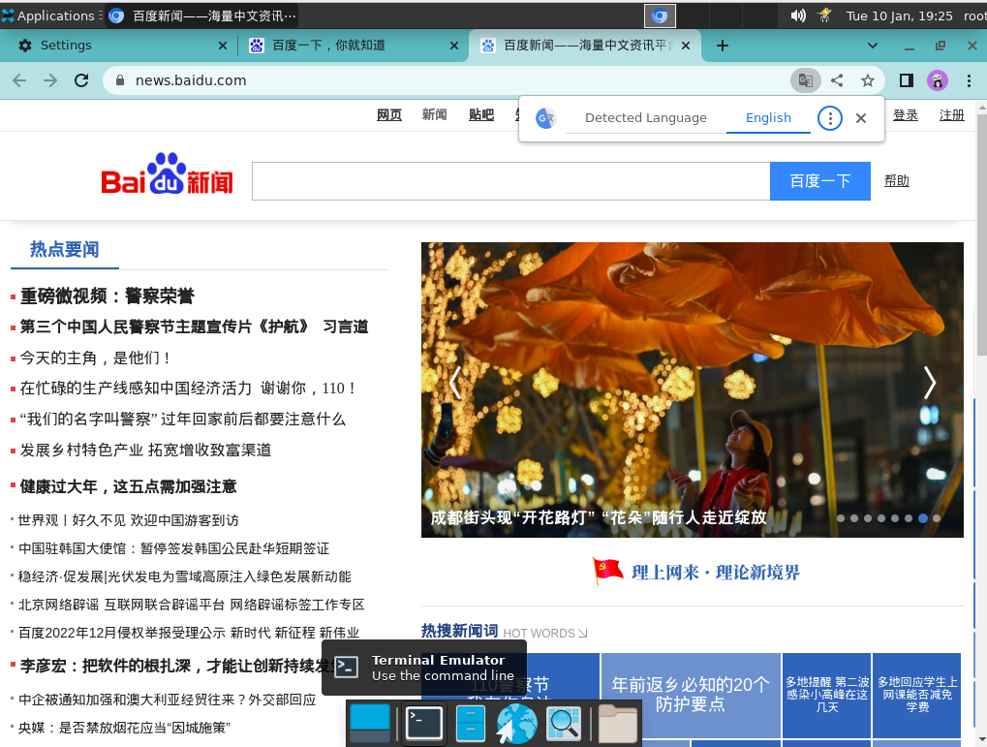
61 | Chromium-test-061 | 更改 Chromium 采用的语言和翻译网页.md | 翻译功能验证 | 中 | 更改翻译的语言功能有效性验证 | 1、环境已部署成功 2、Chromium未安装 3、终端已打开 4.打开Chromium | 1、硬件型号：RISC-V 64 2、硬件配置信息:(QEMU虚拟机) CPU核数：8 内存：8G 硬盘容量：15G 3、版本镜像：openEuler 22.03-V1 RISC-V 4、版本名称：Chromium-riscv64-103.0.5060.114-1.oe2203.riscv64 | 1.点击“更多”图标 展开 然后 设置。点击底部的高级。依次点击语言 然后 语言，添加中文 2.转到一个中文的网页。在地址栏右侧点击“翻译”图标 ，翻译成中文。 3.查看页面是否被翻译成中文 |  | 1.操作都能正常进行 2.弹出翻译弹框 3.页面被翻译成中文 | 预期结果与实际结果相符，则测试通过；否则测试不通过；未能正确验证的标注为未测试。 | —— | 1.操作都能正常进行 2.弹出翻译弹框 3.页面无法翻译成中文 | 不通过
62 | Chromium-test-062 | 更改文字、图片和视频的大小（缩放）.md | 更改页面内容大小功能验证 | 中 | 放大所有内容功能有效性验证 | 1、环境已部署成功 2、Chromium未安装 3、终端已打开 4.打开Chromium | 1、硬件型号：RISC-V 64 2、硬件配置信息:(QEMU虚拟机) CPU核数：8 内存：8G 硬盘容量：15G 3、版本镜像：openEuler 22.03-V1 RISC-V 4、版本名称：Chromium-riscv64-103.0.5060.114-1.oe2203.riscv64 | 1.点击右上角的“更多”图标 展开。在“缩放”旁边，选择您想使用的缩放选项：放大所有内容：点击“放大”图标 放大。 2.查看页面内容显示 |  | 1.操作都能正常进行 2.页面内容放大 | 预期结果与实际结果相符，则测试通过；否则测试不通过；未能正确验证的标注为未测试。 | —— | 1.操作都能正常进行 2.页面内容放大 | 通过
63 | Chromium-test-063 | 更改文字、图片和视频的大小（缩放）.md | 更改页面内容大小功能验证 | 中 | 缩小所有内容功能有效性验证 | 1、环境已部署成功 2、Chromium未安装 3、终端已打开 4.打开Chromium | 1、硬件型号：RISC-V 64 2、硬件配置信息:(QEMU虚拟机) CPU核数：8 内存：8G 硬盘容量：15G 3、版本镜像：openEuler 22.03-V1 RISC-V 4、版本名称：Chromium-riscv64-103.0.5060.114-1.oe2203.riscv64 | 1.点击右上角的“更多”图标 展开。在“缩放”旁边，选择您想使用的缩放选项：缩小所有内容：点击“缩小”图标 缩小。 2.查看页面内容显示 |  | 1.操作都能正常进行 2.页面内容缩小 | 预期结果与实际结果相符，则测试通过；否则测试不通过；未能正确验证的标注为未测试。 | —— | 1.操作都能正常进行 2.页面内容缩小 | 通过
64 | Chromium-test-064 | 更改文字、图片和视频的大小（缩放）.md | 更改页面内容大小功能验证 | 中 | 使用全屏模式功能有效性验证 | 1、环境已部署成功 2、Chromium未安装 3、终端已打开 4.打开Chromium | 1、硬件型号：RISC-V 64 2、硬件配置信息:(QEMU虚拟机) CPU核数：8 内存：8G 硬盘容量：15G 3、版本镜像：openEuler 22.03-V1 RISC-V 4、版本名称：Chromium-riscv64-103.0.5060.114-1.oe2203.riscv64 | 1.点击右上角的“更多”图标 展开。在“缩放”旁边，选择您想使用的缩放选项：使用全屏模式：点击“全屏”图标 全屏。 2.查看页面内容显示 |  | 1.操作都能正常进行 2.页面内容为全屏 | 预期结果与实际结果相符，则测试通过；否则测试不通过；未能正确验证的标注为未测试。 | —— | 1.操作都能正常进行 2.页面内容为全屏 | 通过
65 | Chromium-test-065 | 更改文字、图片和视频的大小（缩放）.md | 移除网站缩放级别功能验证 | 中 | 选择特定网站移除缩放级别功能有效性验证 | 1、环境已部署成功 2、Chromium未安装 3、终端已打开 4.打开Chromium | 1、硬件型号：RISC-V 64 2、硬件配置信息:(QEMU虚拟机) CPU核数：8 内存：8G 硬盘容量：15G 3、版本镜像：openEuler 22.03-V1 RISC-V 4、版本名称：Chromium-riscv64-103.0.5060.114-1.oe2203.riscv64 | 1.点击“更多”图标 展开 然后 设置。依次点击隐私设置和安全性 然后 网站设置。点击更多内容设置 然后 缩放级别。 2.选择任意网站移除调整大小设置，请点击 X |  | 1.操作都能正常进行 2.已移除该网站的缩放级别 | 预期结果与实际结果相符，则测试通过；否则测试不通过；未能正确验证的标注为未测试。 | —— | 1.操作都能正常进行 2.已移除该网站的缩放级别 | 通过
66 | Chromium-test-066 | 更改文字、图片和视频的大小（缩放）.md | 更改所访问网页中所有内容功能验证 | 中 | 更改所访问网页中所有内容功能有效性验证 | 1、环境已部署成功 2、Chromium未安装 3、终端已打开 4.打开Chromium | 1、硬件型号：RISC-V 64 2、硬件配置信息:(QEMU虚拟机) CPU核数：8 内存：8G 硬盘容量：15G 3、版本镜像：openEuler 22.03-V1 RISC-V 4、版本名称：Chromium-riscv64-103.0.5060.114-1.oe2203.riscv64 | 1.点击“更多”图标 展开 然后 设置。点击外观。 2.更改页面的大小和文字大小 |  | 1.操作都能正常进行 2.更改成功 | 预期结果与实际结果相符，则测试通过；否则测试不通过；未能正确验证的标注为未测试。 | —— | 1.操作都能正常进行 2.更改成功 | 通过
67 | Chromium-test-067 | 查看和删除您的 Chrome 浏览记录.md | 查看浏览记录功能验证 | 中 | 查看浏览记录功能有效性验证 | 1、环境已部署成功 2、Chromium未安装 3、终端已打开 4.打开Chromium | 1、硬件型号：RISC-V 64 2、硬件配置信息:(QEMU虚拟机) CPU核数：8 内存：8G 硬盘容量：15G 3、版本镜像：openEuler 22.03-V1 RISC-V 4、版本名称：Chromium-riscv64-103.0.5060.114-1.oe2203.riscv64 | 点击右上角的“更多”图标 展开。依次点击历史记录 然后 历史记录。 |  | 页面弹出浏览记录列表 | 预期结果与实际结果相符，则测试通过；否则测试不通过；未能正确验证的标注为未测试。 | —— | 页面弹出浏览记录列表 | 通过
68 | Chromium-test-068 | 查看和删除您的 Chrome 浏览记录.md | 清除浏览数据功能验证 | 中 | 清除浏览数据功能有效性验证 | 1、环境已部署成功 2、Chromium未安装 3、终端已打开 4.打开Chromium | 1、硬件型号：RISC-V 64 2、硬件配置信息:(QEMU虚拟机) CPU核数：8 内存：8G 硬盘容量：15G 3、版本镜像：openEuler 22.03-V1 RISC-V 4、版本名称：Chromium-riscv64-103.0.5060.114-1.oe2203.riscv64 | 1.点击右上角的“更多”图标 展开。依次点击历史记录 然后 历史记录。点击左侧的清除浏览数据。 2.选需要清除的内容，点击确认，查看浏览器数据是否被清除 |  | 1.操作都能正常进行 2.浏览数据被清除 | 预期结果与实际结果相符，则测试通过；否则测试不通过；未能正确验证的标注为未测试。 | —— | 1.操作都能正常进行 2.浏览数据被清除 | 通过
69 | Chromium-test-069 | 查看和删除您的 Chrome 浏览记录.md | 删除历史记录功能验证 | 中 | 删除特定历史记录功能有效性验证 | 1、环境已部署成功 2、Chromium未安装 3、终端已打开 4.打开Chromium | 1、硬件型号：RISC-V 64 2、硬件配置信息:(QEMU虚拟机) CPU核数：8 内存：8G 硬盘容量：15G 3、版本镜像：openEuler 22.03-V1 RISC-V 4、版本名称：Chromium-riscv64-103.0.5060.114-1.oe2203.riscv64 | 1.右上角的“更多”图标 展开。依次点击历史记录 然后 历史记录。选中要从历史记录中移除的每项内容旁边的复选框。点击右上角的删除。点击移除进行确认。 |  | 1.操作都能正常进行，指定的记录被删除 | 预期结果与实际结果相符，则测试通过；否则测试不通过；未能正确验证的标注为未测试。 | —— | 1.操作都能正常进行，指定的记录被删除 | 通过
70 | Chromium-test-070 | 生成密码.md | 生成密码功能验证 | 中 | 生成密码功能有效性验证 | 1、环境已部署成功 2、Chromium未安装 3、终端已打开 4.打开Chromium 5.登录 Google 帐号 | 1、硬件型号：RISC-V 64 2、硬件配置信息:(QEMU虚拟机) CPU核数：8 内存：8G 硬盘容量：15G 3、版本镜像：openEuler 22.03-V1 RISC-V 4、版本名称：Chromium-riscv64-103.0.5060.114-1.oe2203.riscv64 | 1.前往众测服务平台，注册账号，右键点击生成密码 |  | 1.成功生成密码 | 预期结果与实际结果相符，则测试通过；否则测试不通过；未能正确验证的标注为未测试。 | —— | 1.成功生成密码 | 未测试 | 未能翻墙，无法登录
71 | Chromium-test-071 | 管理密码.md | 保存密码功能验证 | 中 | 保存密码功能有效性验证 | 1、环境已部署成功 2、Chromium未安装 3、终端已打开 4.打开Chromium | 1、硬件型号：RISC-V 64 2、硬件配置信息:(QEMU虚拟机) CPU核数：8 内存：8G 硬盘容量：15G 3、版本镜像：openEuler 22.03-V1 RISC-V 4、版本名称：Chromium-riscv64-103.0.5060.114-1.oe2203.riscv64 | 1.前往众测服务平台，进行账号密码登录 2.点击保存密码 |  | 1.系统提示是否保存 2.密码保存到 Google 帐号中 | 预期结果与实际结果相符，则测试通过；否则测试不通过；未能正确验证的标注为未测试。 | —— | 1.系统提示是否保存 2.密码保存到 Google 帐号中 | 通过
72 | Chromium-test-072 | 管理密码.md | 保存密码功能验证 | 中 | 手动添加新密码功能有效性验证 | 1、环境已部署成功 2、Chromium未安装 3、终端已打开 4.打开Chromium 5.登录 Google 帐号 | 1、硬件型号：RISC-V 64 2、硬件配置信息:(QEMU虚拟机) CPU核数：8 内存：8G 硬盘容量：15G 3、版本镜像：openEuler 22.03-V1 RISC-V 4、版本名称：Chromium-riscv64-103.0.5060.114-1.oe2203.riscv64 | 1.右上角的“更多”图标 展开 然后 设置 然后 自动填充。点击密码 然后 添加。 2.输入网址、账号和密码，点击保存 |  | 1.操作都能正常进行 2.成功添加该密码 | 预期结果与实际结果相符，则测试通过；否则测试不通过；未能正确验证的标注为未测试。 | —— | 1.没有添加按钮 2.无法添加账号密码 | 不通过 | 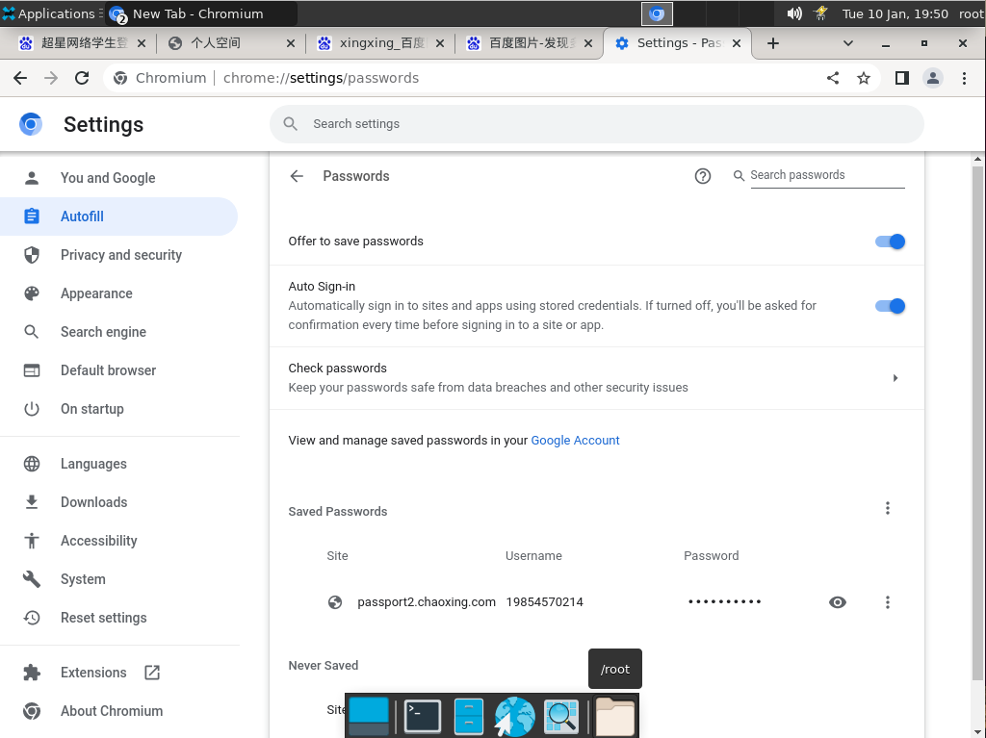
73 | Chromium-test-073 | 管理密码.md | 使用密码功能验证 | 中 | 已保存密码网站再次登录，使用密码功能有效性验证 | 1、环境已部署成功 2、Chromium未安装 3、终端已打开 4.打开Chromium 5.登录 Google 帐号 | 1、硬件型号：RISC-V 64 2、硬件配置信息:(QEMU虚拟机) CPU核数：8 内存：8G 硬盘容量：15G 3、版本镜像：openEuler 22.03-V1 RISC-V 4、版本名称：Chromium-riscv64-103.0.5060.114-1.oe2203.riscv64 | 1.进入被保存密码的网站并进行再次登录，点击输入框 2.选择保存的账号密码信息，进行登录 |  | 1.弹出已保存的账号密码信息（若保存了多个账号密码，则会全部显示） 2.登录成功 | 预期结果与实际结果相符，则测试通过；否则测试不通过；未能正确验证的标注为未测试。 | —— | 1.弹出已保存的账号密码信息（若保存了多个账号密码，则会全部显示） 2.登录成功 | 通过
74 | Chromium-test-074 | 管理密码.md | 显示已保存的密码功能验证 | 中 | 显示已保存的密码功能有效性验证 | 1、环境已部署成功 2、Chromium未安装 3、终端已打开 4.打开Chromium | 1、硬件型号：RISC-V 64 2、硬件配置信息:(QEMU虚拟机) CPU核数：8 内存：8G 硬盘容量：15G 3、版本镜像：openEuler 22.03-V1 RISC-V 4、版本名称：Chromium-riscv64-103.0.5060.114-1.oe2203.riscv64 | 1.右上角依次点击“更多”图标 展开 然后 设置 然后 自动填充 然后 密码。 2.点击“显示密码”图标 预览，输入计算机的密码。 |  | 1.操作都能正常进行 2.成功显示密码 | 预期结果与实际结果相符，则测试通过；否则测试不通过；未能正确验证的标注为未测试。 | —— | 1.操作都能正常进行 2.成功显示密码 | 通过
75 | Chromium-test-075 | 管理密码.md | 修改已保存的密码功能验证 | 中 | 修改已保存的密码功能有效性验证 | 1、环境已部署成功 2、Chromium未安装 3、终端已打开 4.打开Chromium | 1、硬件型号：RISC-V 64 2、硬件配置信息:(QEMU虚拟机) CPU核数：8 内存：8G 硬盘容量：15G 3、版本镜像：openEuler 22.03-V1 RISC-V 4、版本名称：Chromium-riscv64-103.0.5060.114-1.oe2203.riscv64 | 1.右上角依次点击“更多”图标 展开 然后 设置 然后 自动填充 然后 密码 2.点击“更多”图标 展开 然后 修改密码 |  | 1.操作都能正常进行 2.成功修改密码 | 预期结果与实际结果相符，则测试通过；否则测试不通过；未能正确验证的标注为未测试。 | —— | 1.操作都能正常进行 2.成功修改密码 | 通过
76 | Chromium-test-076 | 管理密码.md | 删除已保存的密码功能验证 | 中 | 删除已保存的密码功能有效性验证 | 1、环境已部署成功 2、Chromium未安装 3、终端已打开 4.打开Chromium | 1、硬件型号：RISC-V 64 2、硬件配置信息:(QEMU虚拟机) CPU核数：8 内存：8G 硬盘容量：15G 3、版本镜像：openEuler 22.03-V1 RISC-V 4、版本名称：Chromium-riscv64-103.0.5060.114-1.oe2203.riscv64 | 1.右上角依次点击“更多”图标 展开 然后 设置 然后 自动填充 然后 密码。 2.点击“更多”图标 展开 然后 移除 |  | 1.操作都能正常进行 2.成功删除密码 | 预期结果与实际结果相符，则测试通过；否则测试不通过；未能正确验证的标注为未测试。 | —— | 1.操作都能正常进行 2.成功删除密码 | 通过
77 | Chromium-test-077 | 管理密码.md | 导出已保存的密码功能验证 | 中 | 导出已保存的密码功能有效性验证 | 1、环境已部署成功 2、Chromium未安装 3、终端已打开 4.打开Chromium | 1、硬件型号：RISC-V 64 2、硬件配置信息:(QEMU虚拟机) CPU核数：8 内存：8G 硬盘容量：15G 3、版本镜像：openEuler 22.03-V1 RISC-V 4、版本名称：Chromium-riscv64-103.0.5060.114-1.oe2203.riscv64 | 1.右上角依次点击“更多”图标 展开 然后 设置 然后 自动填充 然后 密码。 2.点击“更多”图标 展开 然后 导出密码 |  | 1.操作都能正常进行 2.成功导出密码 | 预期结果与实际结果相符，则测试通过；否则测试不通过；未能正确验证的标注为未测试。 | —— | 1.操作都能正常进行 2.成功导出密码 | 通过
78 | Chromium-test-078 | 管理密码.md | 自动登录功能验证 | 中 | 自动登录（已保存凭证）功能有效性验证 | 1、环境已部署成功 2、Chromium未安装 3、终端已打开 4.打开Chromium | 1、硬件型号：RISC-V 64 2、硬件配置信息:(QEMU虚拟机) CPU核数：8 内存：8G 硬盘容量：15G 3、版本镜像：openEuler 22.03-V1 RISC-V 4、版本名称：Chromium-riscv64-103.0.5060.114-1.oe2203.riscv64 | 1.点击“更多”图标 展开 然后 设置 然后 自动填充 然后 密码 开启自动登录 2.检查众测平台网站是否能自动登录 |  | 1.操作都能正常进行 2.可以自动登录 | 预期结果与实际结果相符，则测试通过；否则测试不通过；未能正确验证的标注为未测试。 | —— | 1.操作都能正常进行 2.可以自动登录 | 通过
79 | Chromium-test-079 | 管理密码.md | 检查已保存的密码功能验证 | 中 | 检查已保存的密码功能正确性验证 | 1、环境已部署成功 2、Chromium未安装 3、终端已打开 4.打开Chromium | 1、硬件型号：RISC-V 64 2、硬件配置信息:(QEMU虚拟机) CPU核数：8 内存：8G 硬盘容量：15G 3、版本镜像：openEuler 22.03-V1 RISC-V 4、版本名称：Chromium-riscv64-103.0.5060.114-1.oe2203.riscv64 | 1.点击“更多”图标 展开 然后 设置 然后 自动填充 然后 密码。 2.点击检查密码。 |  | 1.操作都能正常进行 2.密码都能正常显示 | 预期结果与实际结果相符，则测试通过；否则测试不通过；未能正确验证的标注为未测试。 | —— | 1.操作都能正常进行 2.密码都能正常显示 | 通过
80 | Chromium-test-080 | 设置主页和启动页.md | 开启主页功能验证 | 中 | 开启主页功能有效性验证 | 1、环境已部署成功 2、Chromium未安装 3、终端已打开 4.打开Chromium | 1、硬件型号：RISC-V 64 2、硬件配置信息:(QEMU虚拟机) CPU核数：8 内存：8G 硬盘容量：15G 3、版本镜像：openEuler 22.03-V1 RISC-V 4、版本名称：Chromium-riscv64-103.0.5060.114-1.oe2203.riscv64 | 1.点击“更多”图标 展开 然后 设置。在“外观”下，开启显示“主页”按钮。 |  | 1.操作都能正常进行 | 预期结果与实际结果相符，则测试通过；否则测试不通过；未能正确验证的标注为未测试。 | —— | 1.操作都能正常进行 | 通过
81 | Chromium-test-081 | 设置主页和启动页.md | 设置主页内容功能验证 | 中 | 设置主页内容（新标签页）功能正确性验证 | 1、环境已部署成功 2、Chromium未安装 3、终端已打开 4.打开Chromium | 1、硬件型号：RISC-V 64 2、硬件配置信息:(QEMU虚拟机) CPU核数：8 内存：8G 硬盘容量：15G 3、版本镜像：openEuler 22.03-V1 RISC-V 4、版本名称：Chromium-riscv64-103.0.5060.114-1.oe2203.riscv64 | 1.点击“更多”图标 展开 然后 设置。在“外观”下，在“显示‘主页’按钮”下方，选择使用新标签页 2.打开主页 |  | 1.操作都能正常进行 2.打开新标签页 | 预期结果与实际结果相符，则测试通过；否则测试不通过；未能正确验证的标注为未测试。 | —— | 1.操作都能正常进行 2.打开新标签页 | 通过
82 | Chromium-test-082 | 设置主页和启动页.md | 设置主页内容功能验证 | 中 | 设置主页内容（自定义页面）功能正确性验证 | 1、环境已部署成功 2、Chromium未安装 3、终端已打开 4.打开Chromium | 1、硬件型号：RISC-V 64 2、硬件配置信息:(QEMU虚拟机) CPU核数：8 内存：8G 硬盘容量：15G 3、版本镜像：openEuler 22.03-V1 RISC-V 4、版本名称：Chromium-riscv64-103.0.5060.114-1.oe2203.riscv64 | 1.点击“更多”图标 展开 然后 设置。在“外观”下，在“显示‘主页’按钮”下方，设置成自定义的百度网站。 2.打开主页 |  | 1.操作都能正常进行 2.打开百度网站 | 预期结果与实际结果相符，则测试通过；否则测试不通过；未能正确验证的标注为未测试。 | —— | 1.操作都能正常进行 2.打开百度网站 | 通过
83 | Chromium-test-083 | 设置默认搜索引擎.md | 设置搜索引擎内容功能验证 | 中 | 设置搜索引擎的添加功能验证 | 1、环境已部署成功 2、Chromium未安装 3、终端已打开 4.打开Chromium | 1、硬件型号：RISC-V 64 2、硬件配置信息:(QEMU虚拟机) CPU核数：8 内存：8G 硬盘容量：15G 3、版本镜像：openEuler 22.03-V1 RISC-V 4、版本名称：Chromium-riscv64-103.0.5060.114-1.oe2203.riscv64 | 1.点击“更多”图标 展开 然后 设置。依次点击左侧的搜索引擎 然后 管理搜索引擎和网站搜索。 2.在“网站搜索”的右侧，点击添加。填写文本字段后点击添加。 |  | 1.操作都能正常进行 2.成功添加 | 预期结果与实际结果相符，则测试通过；否则测试不通过；未能正确验证的标注为未测试。 | —— | 1.操作都能正常进行 2.成功添加 | 通过
84 | Chromium-test-084 | 设置默认搜索引擎.md | 设置搜索引擎内容功能验证 | 中 | 设置搜索引擎的修改功能验证 | 1、环境已部署成功 2、Chromium未安装 3、终端已打开 4.打开Chromium | 1、硬件型号：RISC-V 64 2、硬件配置信息:(QEMU虚拟机) CPU核数：8 内存：8G 硬盘容量：15G 3、版本镜像：openEuler 22.03-V1 RISC-V 4、版本名称：Chromium-riscv64-103.0.5060.114-1.oe2203.riscv64 | 1.点击“更多”图标 展开 然后 设置。依次点击左侧的搜索引擎 然后 管理搜索引擎和网站搜索。 2.在网站搜索快捷字词的右侧，点击“修改”图标 修改 |  | 1.操作都能正常进行 2.成功修改 | 预期结果与实际结果相符，则测试通过；否则测试不通过；未能正确验证的标注为未测试。 | —— | 1.操作都能正常进行 2.成功修改 | 通过
85 | Chromium-test-085 | 设置默认搜索引擎.md | 设置搜索引擎内容功能验证 | 中 | 设置搜索引擎的设为默认功能验证 | 1、环境已部署成功 2、Chromium未安装 3、终端已打开 4.打开Chromium | 1、硬件型号：RISC-V 64 2、硬件配置信息:(QEMU虚拟机) CPU核数：8 内存：8G 硬盘容量：15G 3、版本镜像：openEuler 22.03-V1 RISC-V 4、版本名称：Chromium-riscv64-103.0.5060.114-1.oe2203.riscv64 | 1.点击“更多”图标 展开 然后 设置。依次点击左侧的搜索引擎 然后 管理搜索引擎和网站搜索。 2.在网站搜索快捷字词的右侧，依次点击“更多”图标 展开 然后 设为默认 |  | 1.操作都能正常进行 2.成功修改设备默认状态 | 预期结果与实际结果相符，则测试通过；否则测试不通过；未能正确验证的标注为未测试。 | —— | 1.操作都能正常进行 2.成功修改设备默认状态 | 通过
86 | Chromium-test-086 | 设置默认搜索引擎.md | 设置搜索引擎内容功能验证 | 中 | 设置搜索引擎的停用功能验证 | 1、环境已部署成功 2、Chromium未安装 3、终端已打开 4.打开Chromium | 1、硬件型号：RISC-V 64 2、硬件配置信息:(QEMU虚拟机) CPU核数：8 内存：8G 硬盘容量：15G 3、版本镜像：openEuler 22.03-V1 RISC-V 4、版本名称：Chromium-riscv64-103.0.5060.114-1.oe2203.riscv64 | 1.点击“更多”图标 展开 然后 设置。依次点击左侧的搜索引擎 然后 管理搜索引擎和网站搜索。 2.在网站搜索快捷字词的右侧，依次点击“更多”图标 展开 然后 停用 |  | 1.操作都能正常进行 2.成功停用 | 预期结果与实际结果相符，则测试通过；否则测试不通过；未能正确验证的标注为未测试。 | —— | 1.操作都能正常进行 2.成功停用 | 通过
87 | Chromium-test-087 | 设置默认搜索引擎.md | 设置搜索引擎内容功能验证 | 中 | 设置搜索引擎的删除功能验证 | 1、环境已部署成功 2、Chromium未安装 3、终端已打开 4.打开Chromium | 1、硬件型号：RISC-V 64 2、硬件配置信息:(QEMU虚拟机) CPU核数：8 内存：8G 硬盘容量：15G 3、版本镜像：openEuler 22.03-V1 RISC-V 4、版本名称：Chromium-riscv64-103.0.5060.114-1.oe2203.riscv64 | 1.点击“更多”图标 展开 然后 设置。依次点击左侧的搜索引擎 然后 管理搜索引擎和网站搜索。 2.在网站搜索快捷字词的右侧，依次点击“更多”图标 展开 然后 删除 |  | 1.操作都能正常进行 2.成功删除 | 预期结果与实际结果相符，则测试通过；否则测试不通过；未能正确验证的标注为未测试。 | —— | 1.操作都能正常进行 2.成功删除 | 通过
88 | Chromium-test-088 | 远程退出帐号.md | 远程退出账号功能验证 | 中 | 远程退出账号功能有效性验证 | 1、环境已部署成功 2、Chromium未安装 3、终端已打开 4.打开Chromium 5.登录 Google 帐号 | 1、硬件型号：RISC-V 64 2、硬件配置信息:(QEMU虚拟机) CPU核数：8 内存：8G 硬盘容量：15G 3、版本镜像：openEuler 22.03-V1 RISC-V 4、版本名称：Chromium-riscv64-103.0.5060.114-1.oe2203.riscv64 | 1.在“Google 应用”下，依次点击 Google Chrome 接着点按 移除访问权限。 2.查看是否移除 |  | 1.操作都能正常进行 2.设备上的访问权限已经被移除 | 预期结果与实际结果相符，则测试通过；否则测试不通过；未能正确验证的标注为未测试。 | —— | 1.操作都能正常进行 2.设备上的访问权限已经被移除 | 未测试 | 未能翻墙，无法登录
89 | Chromium-test-089 | 退出 Chromium.md | 个人账号退出功能验证 | 中 | 个人账号退出功能有效性验证 | 1、环境已部署成功 2、Chromium未安装 3、终端已打开 4.打开Chromium 5.登录 Google 帐号 | 1、硬件型号：RISC-V 64 2、硬件配置信息:(QEMU虚拟机) CPU核数：8 内存：8G 硬盘容量：15G 3、版本镜像：openEuler 22.03-V1 RISC-V 4、版本名称：Chromium-riscv64-103.0.5060.114-1.oe2203.riscv64 | 1.点击“个人资料”图标 个人资料 接着点按 退出 |  | 1.操作都能正常进行，个人账号已退出 | 预期结果与实际结果相符，则测试通过；否则测试不通过；未能正确验证的标注为未测试。 | —— | 1.操作都能正常进行，个人账号已退出 | 未测试 | 未能翻墙，无法登录
90 | Chromium-test-090 | 退出 Chromium.md | 同步功能退出功能验证 | 中 | 同步功能退出功能有效性验证 | 1、环境已部署成功 2、Chromium未安装 3、终端已打开 4.打开Chromium 5.登录 Google 帐号，已开启同步功能 | 1、硬件型号：RISC-V 64 2、硬件配置信息:(QEMU虚拟机) CPU核数：8 内存：8G 硬盘容量：15G 3、版本镜像：openEuler 22.03-V1 RISC-V 4、版本名称：Chromium-riscv64-103.0.5060.114-1.oe2203.riscv64 | 1.在“您与 Google”下，依次点击关闭 接着点按 关闭。 |  | 1.操作都能正常进行，同步功能已关闭 | 预期结果与实际结果相符，则测试通过；否则测试不通过；未能正确验证的标注为未测试。 | —— | 1.操作都能正常进行，同步功能已关闭 | 未测试 | 未能翻墙，无法登录
91 | Chromium-test-091 | 通过多份个人资料使用 Chromium.md | 添加个人资料功能验证 | 中 | 添加个人资料功能有效性验证 | 1、环境已部署成功 2、Chromium未安装 3、终端已打开 4.打开Chromium | 1、硬件型号：RISC-V 64 2、硬件配置信息:(QEMU虚拟机) CPU核数：8 内存：8G 硬盘容量：15G 3、版本镜像：openEuler 22.03-V1 RISC-V 4、版本名称：Chromium-riscv64-103.0.5060.114-1.oe2203.riscv64 | 1.点击右上角的“个人资料”图标 个人资料。 点击添加。 2.选择名称、照片和配色方案。 |  | 1.操作都能正常进行 2.添加个人资料成功 | 预期结果与实际结果相符，则测试通过；否则测试不通过；未能正确验证的标注为未测试。 | —— | 1.操作都能正常进行 2.添加个人资料成功 | 通过
92 | Chromium-test-092 | 通过多份个人资料使用 Chromium.md | 切换个人资料功能验证 | 中 | 切换个人资料功能有效性验证 | 1、环境已部署成功 2、Chromium未安装 3、终端已打开 4.打开Chromium | 1、硬件型号：RISC-V 64 2、硬件配置信息:(QEMU虚拟机) CPU核数：8 内存：8G 硬盘容量：15G 3、版本镜像：openEuler 22.03-V1 RISC-V 4、版本名称：Chromium-riscv64-103.0.5060.114-1.oe2203.riscv64 | 1.点击右上角的“个人资料”图标 个人资料。 选择您想切换到的个人资料。 |  | 1.操作都能正常进行，弹出新的窗个人资料的窗口 | 预期结果与实际结果相符，则测试通过；否则测试不通过；未能正确验证的标注为未测试。 | —— | 1.操作都能正常进行，弹出新的窗个人资料的窗口 | 通过
93 | Chromium-test-093 | 通过多份个人资料使用 Chromium.md | 修改个人资料功能验证 | 中 | 修改个人资料功能有效性验证 | 1、环境已部署成功 2、Chromium未安装 3、终端已打开 4.打开Chromium | 1、硬件型号：RISC-V 64 2、硬件配置信息:(QEMU虚拟机) CPU核数：8 内存：8G 硬盘容量：15G 3、版本镜像：openEuler 22.03-V1 RISC-V 4、版本名称：Chromium-riscv64-103.0.5060.114-1.oe2203.riscv64 | 1.点击右上角的“个人资料”图标 个人资料 在“其他个人资料”旁边，选择“管理个人资料”图标 管理用户 2.依次点击“更多”图标 展开 接着点按 修改。 3.输入新名称，或者选择新的照片/颜色主题。系统会自动保存更改。 |  | 1.操作都能正常进行 2.打开修改个人资料窗口 3.成功修改个人资料 | 预期结果与实际结果相符，则测试通过；否则测试不通过；未能正确验证的标注为未测试。 | —— | 1.操作都能正常进行 2.打开修改个人资料窗口 3.成功修改个人资料 | 通过
94 | Chromium-test-094 | 通过多份个人资料使用 Chromium.md | 删除个人资料功能验证 | 中 | 删除个人资料功能有效性验证 | 1、环境已部署成功 2、Chromium未安装 3、终端已打开 4.打开Chromium | 1、硬件型号：RISC-V 64 2、硬件配置信息:(QEMU虚拟机) CPU核数：8 内存：8G 硬盘容量：15G 3、版本镜像：openEuler 22.03-V1 RISC-V 4、版本名称：Chromium-riscv64-103.0.5060.114-1.oe2203.riscv64 | 1.点击右上角的“个人资料”图标 个人资料。 在“其他个人资料”旁边，选择“管理个人资料”图标 管理用户。 2.将光标指向您想移除的个人资料。在相应个人资料的右上角，依次点击“更多”图标 展开 接着点按 删除。点击删除以示确认。 |  | 1.操作都能正常进行 2.成功删除个人资料 | 预期结果与实际结果相符，则测试通过；否则测试不通过；未能正确验证的标注为未测试。 | —— | 1.操作都能正常进行 2.成功删除个人资料 | 通过
95 | Chromium-test-095 | 使用通知接收提醒.md | 隐私设置和安全性-网站设置 | 中 | 通知-选择“允许某个网站发送通知”选项，通知有效性验证 | 1、环境已部署成功 2、Chromium未安装 3、终端已打开 4.打开Chromium | 1、硬件型号：RISC-V 64 2、硬件配置信息:(QEMU虚拟机) CPU核数：8 内存：8G 硬盘容量：15G 3、版本镜像：openEuler 22.03-V1 RISC-V 4、版本名称：Chromium-riscv64-103.0.5060.114-1.oe2203.riscv64 | 1.选择“允许某个网站发送通知”选项 2.输入腾讯新闻的网址，点击添加 3.腾讯新闻网址发送通知，检查通知功能是否生效 |  | 1.成功选择该选项 2.成功添加新闻地址 3.可以收到腾讯新闻的通知 | 预期结果与实际结果相符，则测试通过；否则测试不通过；未能正确验证的标注为未测试。 | —— | 1.成功选择该选项 2.成功添加新闻地址 3.可以收到腾讯新闻的通知 | 未测试 | 未能触发通知
96 | Chromium-test-096 | 使用通知接收提醒.md | 隐私设置和安全性-网站设置 | 中 | 通知-选择“禁止某个网站发送通知”选项，通知有效性验证 | 1、环境已部署成功 2、Chromium未安装 3、终端已打开 4.打开Chromium | 1、硬件型号：RISC-V 64 2、硬件配置信息:(QEMU虚拟机) CPU核数：8 内存：8G 硬盘容量：15G 3、版本镜像：openEuler 22.03-V1 RISC-V 4、版本名称：Chromium-riscv64-103.0.5060.114-1.oe2203.riscv64 | 1.选择“禁止某个网站发送通知”选项 2.输入腾讯新闻的网址，点击添加 3.腾讯新闻网址发送通知，检查通知功能是否生效 |  | 1.成功选择该选项 2.成功添加新闻地址 3.不可以收到腾讯新闻的通知 | 预期结果与实际结果相符，则测试通过；否则测试不通过；未能正确验证的标注为未测试。 | —— | 1.成功选择该选项 2.成功添加新闻地址 3.不可以收到腾讯新闻的通知 | 未测试 | 未能触发通知
97 | Chromium-test-097 | 使用通知接收提醒.md | 隐私设置和安全性-网站设置 | 中 | 通知-选择“允许改用干扰性更低的通知方式”选项，通知有效性验证 | 1、环境已部署成功 2、Chromium未安装 3、终端已打开 4.打开Chromium | 1、硬件型号：RISC-V 64 2、硬件配置信息:(QEMU虚拟机) CPU核数：8 内存：8G 硬盘容量：15G 3、版本镜像：openEuler 22.03-V1 RISC-V 4、版本名称：Chromium-riscv64-103.0.5060.114-1.oe2203.riscv64 | 1.允许改用干扰性更低的通知方式”选项 2.腾讯新闻网址发送通知，检查通知功能是否生效 |  | 1.成功选择该选项 2.已被允许的网站弹出通知发送询问 | 预期结果与实际结果相符，则测试通过；否则测试不通过；未能正确验证的标注为未测试。 | —— | 1.成功选择该选项 2.已被允许的网站弹出通知发送询问 | 未测试 | 未能触发通知
98 | Chromium-test-098 | 关闭chromium登录功能.md | 您与 Google-同步功能和 Google 服务-其他 Google 服务 | 中 | 关闭允许登录 Chrome有效性验证 | 1、环境已部署成功 2、Chromium未安装 3、终端已打开 4.打开Chromium | 1、硬件型号：RISC-V 64 2、硬件配置信息:(QEMU虚拟机) CPU核数：8 内存：8G 硬盘容量：15G 3、版本镜像：openEuler 22.03-V1 RISC-V 4、版本名称：Chromium-riscv64-103.0.5060.114-1.oe2203.riscv64 | 1.关闭允许登录Chrome选项 2.检查关闭选项后是否生效 3.检查同步功能开启后是否能同步生效 |  | 1.该选项被关闭 2.不用登录就可以登录Gamil网站 3. | 预期结果与实际结果相符，则测试通过；否则测试不通过；未能正确验证的标注为未测试。 | —— | 1.该选项被关闭 2.不用登录就可以登录Gamil网站 3. | 通过
99 | Chromium-test-099 | —— | Settings页面 | 中 | Settings页面显示正确性验证 | 1、环境已部署成功 2、Chromium已成功打开 | 1、硬件型号：RISC-V 64 2、硬件配置信息:(QEMU虚拟机) CPU核数：8 内存：8G 硬盘容量：15G 3、版本镜像：openEuler 22.03-V1 RISC-V 4、版本名称：Chromium-riscv64-103.0.5060.114-1.oe2203.riscv64 | 查看Settings页显示是否正确 |  | Settings页的导航栏正常显示，且默认显示You and Goolgle页面 | 预期结果与实际结果相符，则测试通过；否则测试不通过；未能正确验证的标注为未测试。 | —— | Settings页的导航栏正常显示，且默认显示You and Goolgle页面 | 通过

